第2期戦略進捗状況及び令和3年度事業効果検証
※１：第2期戦略の令和3年度の主な取組みとして効果検証していく事業は、総合戦略の基本目標、基本的方向毎に、以下の事業を中心に選定しています。
・府政運営の基本方針2021で位置付ける知事重点事業等・国の地方創生推進交付金等を活用する事業
※２：活動指標の実績値については、令和3年度末時点の実績値を基本とし、統計データに関しては、現時点で確認できる最新データを記載しています。
資料１
■ 第2期戦略進捗状況及び令和3年度事業効果検証について
Ｒ３新規
⇒ 左の「Ｒ3新規」の表示のある事業は、令和３年度より新たに第２期まち・ひと・しごと創生総合戦略に位置付けられた事業
 | 基本 目標 | 基本的方向 |  | 令和3年度の主な取組みの事業概要 （※１） | 事業毎の活動指標の令和3年度実績（※２） |  |  |  |  |  | 令和3年度 実績額 （当初予算額） (千円) | 執行率 | 事業の振り返りと今後の方針 | 参考指標 | 観測状況 ※戦略のKPIを補足するため観測 | 戦略のKPIの進捗状況
 |  |  | № |  | 項目 | 目標値 |  | 実績値 （前年度実績） |  | 目標 達成率 |  |  |  |  |  | KPI指標 | 戦略策定時 | 参考値 | 実績値
I 若者が活躍でき、子育て安心の都市「大阪」の実現 | 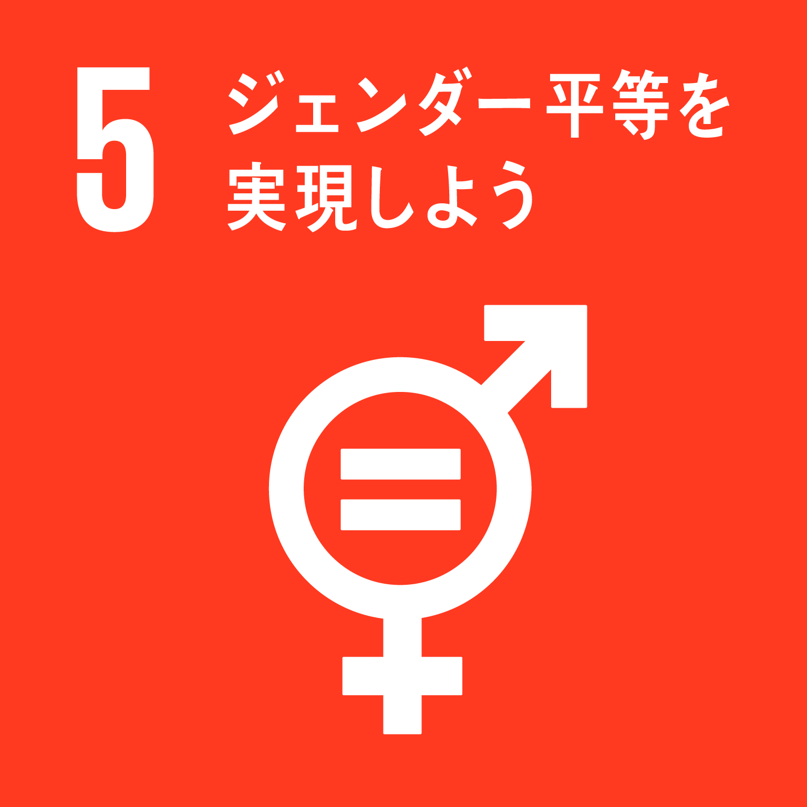 ① 若い世代の就職・結婚・出産・子育ての希望を実現する | (1) 若者の安定就職、職場定着支援 | 1 | OSAKAしごとフィールド運営事業 女性や若者をはじめ多様な人材が活躍できる環境づくりを進めるため、OSAKA しごとフィールドにおいて、就職困難者に対する専門的な支援を重点的に実施するとともに、人材確保に課題を抱える中小企業を支援する。 | OSAKAしごと フィールドによる 新規就業者数 (若者以外も含む) | 8,000 | 人/年 | 6,581 | 人/年 | 82% | 390,072 | 98% | ・令和3年度事業では、コロナ禍での就職支援としてWEB配信を活用したセミナーやマッチングイベントを実施。 ・新たにコロナ禍での就職活動を応援する特別相談窓口を開設し、求職者の状況に応じ適切な支援に誘導。 ・就職に困難性を有する方への支援として、発達障がいやその可能性のある方などを対象にキャリアカウンセリングと職場体験を組み合わせたマッチングイベントの実施や、LGBT等性的マイノリティの方が働いたり仕事探しをするうえでの困りごとを話し合える場所と機会の提供等を行った。 ・令和4年度は、求職者のニーズの変化に対応し、WEB配信の取組をカウンセリングやしごと体験に拡充し、効果的な支援の実施に努める。あわせて、就職に困難性を有する方に対する支援メニューの充実を図りながら、企業の理解促進等を含めた周知・啓発に引き続き取り組んでいく。 | 年齢別 就業率 【2021年】 | 男性 女性 15~24歳 47.51% 50.57% （2.72％ ▲1.34%） 25～34歳 89.58% 75.15% （▲1.6% ▲1.04%） ※（ ）は前年との差 | ○就業率 （15～34才） ⇒全国平均を上回る | 【2018年】 64.96% (全国 66.09%) | 【2020年】 66.63% (全国66.36%） | 【2021年】 66.47% (全国 66.88 %）
 |  |  |  |  |  |  |  | （3,343 | 人/年） |  | (399,673)
＜関連する
SDGsの
ゴール＞
 |  | (2) 女性の活躍推進 | 2 | OSAKA女性活躍推進事業 OSAKA女性活躍推進会議等と連携し、「ドーン de キラリ フェスティバル」等の啓発事業を実施するとともに、若年層を対象とした「ライフデザインの描き方セミナー」等を開催し、オール大阪でより一層、女性活躍の機運を盛り上げる。 また、コロナ禍において課題を抱える女性への相談体制の充実を図る。 | 男女いきいき・元気宣言登録事業者数 | 640 | 社 | 651 | 社 | 102% | 8,882 | 96% | ・「男女いきいき・元気宣言登録事業者」の事業者数について目標値を達成できた。 ・セミナー参加者数は、ドーンdeキラリ2days2021内で実施の女性活躍推進セミナー及びNON STYLE 石田明氏等のトークショー、ロールモデルに学ぶ！スキルアップ研修、ライフデザインの描き方セミナーの合計。参加者数については昨年度実績を下回った。 ・令和４年度は、目標値を上回るよう事業実施を続けていく。 | 年齢階層別女性の 有業率 【2017年】 | 25～29歳で79.1％と最も高く、30～54歳まで70％前半で推移、55歳から徐々に減少し、65歳以上は15.4％ | ○女性の就業率 ⇒全国平均を上回る | 【2018年】 48.65% (全国 51.33%) | 【2020年】 51.15% (全国 51.83%) | 【2021年】 51.10% (全国52.18%)
 |  |  |  |  |  |  |  | （585 | 社）
 |  |  |  |  | セミナー等の参加者数 | 700 | 人/年 | 727 | 人/年 | 104% | (9,296)
 |  |  |  |  |  |  |  | （831 | 人/年）
Ｒ３新規
 |  |  | 3 | 男女共同参画推進事業～女性基金活用事業～ 【企業版ふるさと納税活用事業】 だれもがいきいきと活躍できる男女共同参画社会の実現を図るため、男女共同参画の観点から相談事業を実施するほか、研修実施等を通じて男女共同参画施策を推進する。 | ドーンセンター相談件数（電話・面接相談） | 3,300 | 人/年 | 3,700 | 人/年 | 112% | 41,644 | 94% | ・女性のための面接相談及び電話相談を行った。 ・市町村相談員等を対象に研修を実施した。 ・企業版ふるさと納税を活用した。 ・今年度も引き続き企業版ふるさと納税を活用し、男女共同参画社会の実現を図るため、事業実施を続ける。
 |  |  |  |  |  |  |  | （※R3新規事業のため 前年度実績なし） |  |  | (44,497)
 |  | (3) 結婚・妊娠・出産・子育て環境の充実 | 4 | 地域限定保育士試験事業 保育士試験の受験者に多様な選択肢を提供し、保育士資格取得者を増やすため、後期試験において、実技試験による通常試験と保育実技講習会による地域限定試験を同時実施する。 | 地域限定保育士試験受験申請者数 | 1,200 | 人/年 | 1,339 | 人/年 | 112% | 11,396 | 89% | ・新型コロナウイルス感染症対策を講じ保育実技講習会を実施。 ・地域限定保育士試験受験申請者数は1,339人となり、活動指標を達成した。 ・有資格者を増やし、府内待機児童数の改善に寄与することから、令和４年度も引続き感染症対策を講じ事業を実施する。 | 出生数 【2021年】 | 59,779人（前年比▲2,099人） | ○合計特殊 出生率 ⇒前年を上回る | 【2018年】 1.35 | 【2020年】 1.31 | 【2021年】 1.27 （概数）
 |  |  |  |  |  |  |  | （1,281 | 人/年） |  | (12,790) |  |  | 初婚年齢 【2020年】 | 概数で女性29.5歳、男性30.8歳
Ｒ３新規
 |  |  | 5 | 預かり保育助成事業 私立幼稚園が保育の受け皿としての役割を強化し、女性の就業率向上や共働き世帯の増加等による保護者のニーズに対応した預かり保育を支援する。 | 預かり保育を実施する幼稚園の割合 | 96 | % | 93 | % | 97% | 495,480 | 90% | ・預かり保育を実施する幼稚園の割合の増加に向けて、令和２年度から３年度にかけて、補助制度の見直しを行った。しかし令和３年度は、新型コロナウイルスの影響により保育ニーズが減ったことや、臨時休園があったこと、当該助成事業が対象外となる補助を受けている園があったこと等により、預かり保育助成事業を受ける幼稚園が増えず、活動指標を達成することができなかった。 ・令和４年度も、新型コロナウイルスの影響が続くと予想されるが、引き続き保護者の多様なニーズに応えられる預かり保育を実施できるよう支援していく。 | 保育所数 【2021年】 | 2,740か所（前年比+109か所）
 |  |  |  |  |  |  |  | （93 | %） |  | (553,150) |  |  | 待機児童数 【2021年】 | 158 人（前年比▲190人）

＜関連するSDGsのゴール＞
I 若者が活躍でき、子育て安心の都市「大阪」の実現 | ② 次代の 「大阪」を 担う人を つくる | (1) 次代を 担う人 づくり | 6 | 英語教育推進事業（小・中・高） 英語を用いて将来にわたり活躍できるよう、大阪の子どもたちの英語4技能（「聞く」「読む」「話す」「書く」）を向上させる。（小・中学校） また、「グローバル化」や「内なる国際化」が進む社会において、府立高校の生徒すべてが英語を話す（即興的に応答する）力を高めることで、４技能をバランスよく身に付け、主体的、自律的に英語を用いてコミュニケーションを図ろうとする意欲や態度が向上し、国内外において、異なる文化を持つ人たちとともによりよい社会を作る担い手となるよう事業を実施する。（高校） | 外国語教育研修会参加者満足度 【小中】 | 97 | ％ | 99 | ％ | 102% | 1,793 | 12% | ・学習指導要領（平成29年度告示）の確実な実施に向けた対応として、小中学校における英語（外国語）の授業の実践事例を、授業の様子だけでなく学識による解説や改善点を加えた動画コンテンツとしてWebを通してフォーラムに先駆けて発信した。事前に授業動画を視聴してフォーラムに参加できたこと、また、当日はWeb会議システムのチャット機能を用いて、質疑応答をリアルタイムに行うなど、双方向でのやりとりができる研修方式にしたことにより、参加者の満足度は非常に高い数値となった。今後は、大阪の子どもたちの４技能５領域の資質・能力（聞く・読む・話す〔やりとり〕・話す〔発表〕・書く）を総合的に向上させることを目標として、STEPS in Osaka（新・大阪版CANーDOリストをベースとした英語学習ソフト）を開発し、取組みの成果を普及していく。 ・府立高校においては、令和元年度から新たな英語教育推進事業「『広がる』英語教育推進プロジェクト」を実施し、生徒の目標に応じた支援やすべての学校の授業改善を目標とした研修をしたことにより、授業改善が進んだ。今後も引き続き、英語教育推進事業に係る取組みを実施する。 ・事業実績額の執行率が低くなった理由としては、新型コロナの影響により、海外留学に係る事業等が中止となったため。 ・令和４年度は一部の海外研修については実施予定。 | 学力調査の詳細結果【2022年度】 | 小学校・国語 （対全国比 0.976） 小学校・算数 （対全国比 0.991） 中学校・国語 （対全国比 0.974） 中学校・数学 （対全国比 0.986） | ○全国学力・学習状況調査における平均正答率 ⇒全国水準の達成・維持をめざす | 【2019年度】 小：63.4 (全国65.2) 中：64.2 (全国66.3） | 【2021年度】 小：66.5 (全国67.5) 中：58.8 (全国60.9） | 【2022年度】 小：63.3 (全国64.4) 中：59.0 (全国60.２）
 |  |  |  |  |  |  |  | （99 | ％）
 |  |  |  |  | 授業中の発話の半分以上を英語で行う教員の割合 【高校】 | 52 | ％ | 70 | ％ | 135% | (14,927)
 |  |  |  |  |  |  |  | （59 | ％） |  |  |  |  |  | 51.0％（府立高校）（前年比+2.5％） ※2021年は全国調査は未実施、大阪府立高校については教育庁で独自調査
 |  |  | 7 | グローバル人材育成事業 【企業版ふるさと納税活用事業】 高校生等を対象に、海外の大学等への進学支援を行う「おおさかグローバル塾」や実践的な英語体験活動を行う「グローバル体験プログラム」を実施し、大阪の成長を担うグローバル人材を育成する。 | おおさかグローバル塾を修了した高校生等の人数 上段：単年度修了者数、下段：(平成24年度からの累計修了者数) | 50 (661) | 人 | 45 (656) | 人 | 90% | 26,644 | 54% | ・ おおさかグローバル塾については、新型コロナウイルスの影響により、例年より２か月遅れてプログラムを開始、英国リーズ大学への短期留学を見送り、５日間のオンライン交流を実施した。令和３年度修了生は45名。 ・事業実績額の執行率が低くなった理由としては、新型コロナの影響により、おおさかグローバル塾での短期留学が中止となったため。 ・令和４年度は３年ぶりに短期留学を実施予定。 ・グローバル体験プログラムについては、感染症対策を徹底してプログラムを実施した。参加者数は1,971名（うち、中学3年生182名）と緊急事態宣言期間も影響し目標をわずかに下回ったが、参加者からのアンケート結果では高評価を得ている。 ・令和４年度は、引き続き感染症対策を徹底して実施し、定員2,000名の参加者を見込めるよう、広報活動に努める。 ※令和3年度企業版ふるさと納税受領額：実績無 | CEFR A2レベル以上の高校３年生の割合 【2021年】
 |  |  |  |  |  |  |  | （45 （611) | 人) |  |  |  |  |  |  | ○全国体力・運動能力、運動習慣等調査における評価 ⇒全国水準をめざす（体力テストの５段階総合評価で下位段階(Ｄ・Ｅ)の児童の割合(小５)） | 【2018年度】 男子 33.7% （全国 28.7%） 女子 28.3% （全国 22.5%） | 【2020年度】 ー 調査未実施 | 【2021年度】 男子 40.8% （全国 36.1%） 女子 33.2% （全国 27.6%）
 |  |  |  |  | グローバル体験プログラムに参加した高校生等の人数 上段：単年度参加者数、下段：(平成24年度からの累計参加者数) | 2,000 (18,067) | 人 | 1,971 (18,038) | 人 | 99% | (49,310)
 |  |  |  |  |  |  |  | （1,221 (16,067) | 人）)
 |  | (2) 子どもをめぐる課題への対応 | 8 | いじめ虐待等対応支援体制構築事業 学校におけるいじめ重大事態や児童虐待等の重篤な事案への迅速かつ適切な対応及びその未然防止に向けた市町村の支援体制を構築する。 | 学校危機の緊急対応を支援する「緊急支援チーム」の市町村への派遣数 | - | 件/年 | 108 | 件/年 | - | 217,014 | 83% | 深刻化もしくは深刻化可能性のある虐待やいじめ事案に対して、市町村の要請に応じてSC、SSW、SL等の専門家を派遣することにより、多職種それぞれの専門性を生かした見立てが可能となり、迅速かつ適切な対応につなげることができた。派遣後のアンケートでは、「緊急支援チーム」派遣について、ほぼすべてのケースにおいて肯定的回答を得られている。今後、学校危機に対する短期的な支援と中長期的な支援を、府と市町村で役割分担しながら進められるよう、さらなる支援体制の充実を図る。 | いじめの解消率 【2020年度】 | 【小学校】 大阪 83.2％（前年度比▲5.7％） 全国 77.4％（前年度比▲6.1％） 【中学校】 大阪 75.3％（前年度比▲0.7％） 全国 76.9％（前年度比▲4.7％）
 |  |  |  |  |  |  |  | （142 | 件/年） |  | (260,245) |  |  |  |  | 〇高校卒業者 就職率 ⇒全国水準をめざす | 【2018年度】 95.2% （全国98.2%） | 【2020年度】 95.5％ （全国97.9%） | 【2021年度】 95.1％ （全国97.9%）
 |  |  | 9 | 児童虐待対策の拡充・強化 広報啓発、関係機関との連携、緊急対応体制の整備等を行うことにより、増加・深刻化する児童虐待問題に適切に対応することを目的とする。 | オレンジリボン配布数 | 40,000 | 個/年 | 40,000 | 個/年 | 100% | 144 | 3% | ひとりでも多くの府民の方に、児童虐待防止のために何ができるのかを考え、行動する機運を高めていただくため、児童虐待防止推進月間である１１月を中心に、「児童虐待防止・オレンジリボンキャンペーン」を実施した。令和３年度は新型コロナウイルス感染拡大防止の観点より、街頭キャンペーン等、対面でのイベントを中止し、不特定多数への広報など、啓発手法を見直して実施したため、事業実績額の執行率が３％にとどまったが、令和４年度以降は、新型コロナウイルスを想定した「新しい生活様式」の実践に向け、これまでの街頭キャンペーンに替え、府包括連携協定企業等と連携のうえ、非接触型の広報啓発手法を用いて実施していく方針である。 | 府内児童相談所における児童虐待相談対応件数 【2020年度】 | 24,633件（前年度比-10人）
 |  |  |  |  |  |  |  | （40,000 | 個/年） |  | (5,729)
Ｒ３新規
 |  |  | 10 | 子どもの貧困対策~子ども輝く未来基金事業～ 【企業版ふるさと納税活用事業】 子どもの貧困対策を社会全体ですすめるという機運を高めるとともに、府民の善意の受け皿とする「子ども輝く未来基金」を活用し、子どもたちに直接届く支援として、学習教材や体験活動への助成などの事業を実施する。 | 子ども食堂等の支援件数 | 30 | 件/年 | 77 | 件/年 | 257% | 78,489 | 67% | ・令和３年度において、子ども食堂等の支援については、77団体の子ども食堂等に学習教材や文房具、知育玩具に係る費用を支援し、ひとり親家庭の子どもへの支援については、児童扶養手当を受給している987名のひとり親世帯の小学6年生に自転車や学習用品等の物品の支援を実施し、活動指標を達成することができた。 ・子ども食堂等の支援については、団体からの申請に基づき補助金を交付しており、過去の実績や新型コロナウイルス感染症の影響で活動を休止しているケースもあることを踏まえ目標値を設定していたが、２次募集を行ったこと等により想定よりも多くの団体から申請があったため、目標達成率が257%となった。 ・令和4年度以降についても、「子ども輝く未来基金」を活用し、引き続き子ども食堂等やひとり親家庭の子ども等への支援に取り組む。 ・令和3年度の執行率が低くなった主な要因は、基金への積立予算（寄附目標）5千万円に対し、実績3千6百万円であったこと及び新型コロナウイルス感染拡大の影響により、体験活動の募集を見送ったこと等によるもの。今後、より多くの企業等から寄附をいただけるよう、基金の周知に取り組む。
 |  |  |  |  |  |  |  | （40 | 件/年）
 |  |  |  |  | ひとり親家庭の子どもへの支援件数 | 800 | 件/人 | 987 | 件/年 | 123% | (117,290)
 |  |  |  |  |  |  |  | （※R3新規事業のため 前年度実績なし）
Ｒ３新規
Ⅱ人口減少・超高齢化社会でも持続可能な地域づくり | 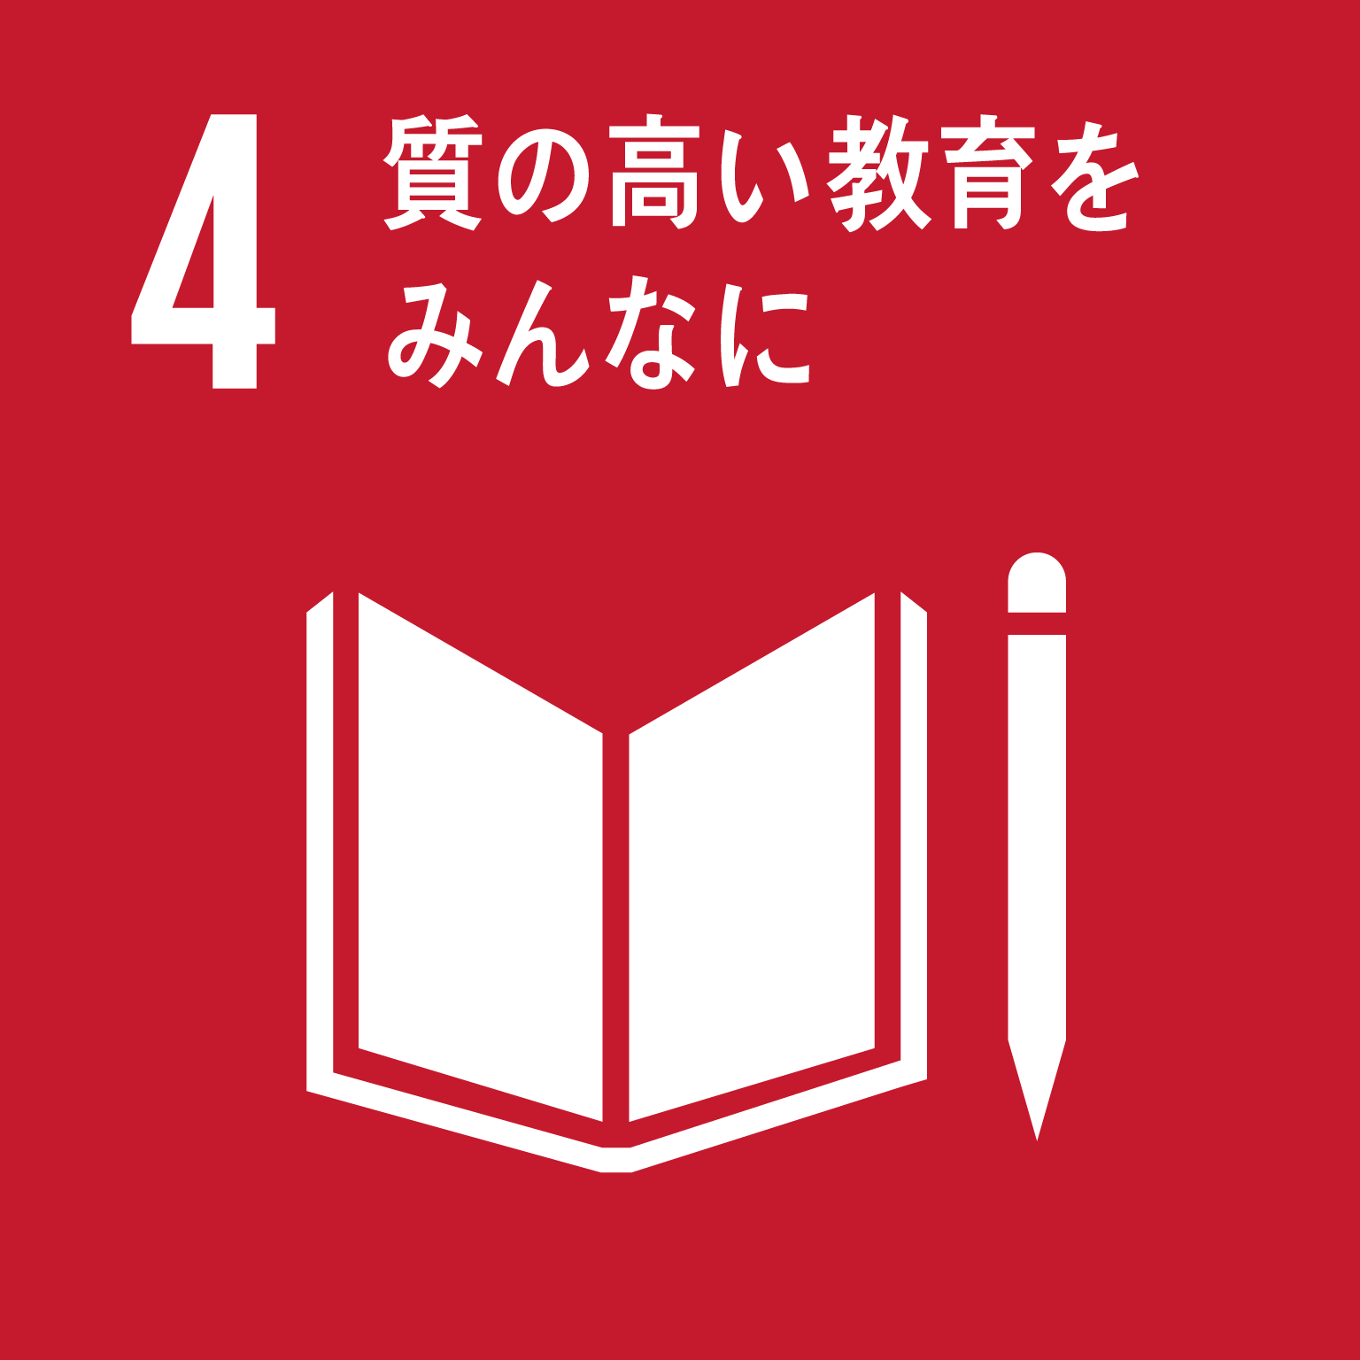 ③ 誰もが健康でいきいきと暮らせるまちづくり | (1) 健康 寿命 の延伸 | 11 | おおさか健活10推進プロジェクト事業 府民の健康寿命の延伸と健康格差の縮小をめざし、2025年大阪・関西万博も見据え、「健活10」〈ケンカツテン〉による広報展開、健活おおさか推進府民会議を中心とした気運醸成及び府民の主体的な健康づくり活動の実践や、健康経営の普及促進を図る。 | 府民の健康への関心度 | （令和5年度目標） 100 | ％ | 86.7 | ％ | 87% | 57,415 | 80% | ・令和３年度事業では、SNSを用いたキャンペーンの展開、府内各地でのウォーキングイベント、健康に関するセミナーなどをオンラインで開催するなどし、健康づくりへの関心向上を図った。 ・また、健康経営有良法人の認定を受けた府内の中小企業が実践する健康経営の取組みをWEB掲載、事例集により、広く情報発信するとともに、セミナーを開催し、普及啓発を図った。 ・活動指標の実績については、府民の健康への関心度は令和2年度に比べ少し下がった。 ・令和4年度は、新たに広告ジャックや体験型イベントを実施するとともに、2025年 大阪・関西万博に向けた健康づくりの機運醸成を図りながら、府民全体の主体的な健康づくり活動の実践や、健康経営の普及をさらに推進する。 | 平均寿命 【2015年】 | 男性80.23歳（全国80.77歳）、女性86.73歳（全国87.01歳） 前回調査の2010年から、男性+1.24歳、女性+0.80歳 | ○健康寿命 ⇒2歳以上延伸 | 【2016年】 男性 71.50歳 女性 74.46歳 |  | 【2019年】 男性 71.88歳 女性 74.78歳

 |  |  |  |  |  |  |  | （※R3新規事業のため 前年度実績なし） |  |  | (71,825) |  |  | 死因別 死亡率 【2015年】 | 第1位 悪性新生物 （男性30.66％ 女性21.22％） 第2位 心疾患（高血圧性を除く） （男性14.50％ 女性18.22％） 第3位 肺炎 （男性12.62％ 女性11.66％ ）
＜関連する
SDGsの
ゴール＞
 |  |  | 12 | 健康づくり支援プラットフォーム整備等事業 府民の健康づくりに対する意識の向上と実績を促すことを目的に、ポイント還元を活用した健康づくり事業を実施するためのICT基盤（プラットフォーム）を整備し、府民向けサービスとして「おおさか健活マイレージ アスマイル」を展開し、府民への普及を図る。 | 健康アプリ 「アスマイル」の 参加人数 | 300,000 | 人 | 281,417 | 人 | 94% | 490,718 | 70% | ・令和３年度事業では、若い世代から働く世代を中心に、府民の主体的な健康意識の向上と実践を促す無料健康アプリ「おおさか健活マイレージ アスマイル」を引き続き展開。（2019年１月21日からのモデル実施を経て、2019年10月28日から府内全市町村で展開） ・活動指標は、令和３年度末目標である参加人数30万人を少し下回った。 ・令和４年度は、年度末目標である参加人数40万人達成に向け、アプリの機能追加や改善を実施するとともに、利用者拡大のための広報周知をしながら、府民全体の主体的な健康づくりをさらに推進する。 | 特定健診 受診率 【2019年度】 | 51.3％（前年度比+0.7％） ※全国平均 55.6％
 |  |  |  |  |  |  |  | (236,782 | 人） |  | (704,031) |  |  | がん検診 受診率 【2019年度】 | ・胃がん 男性38.2％、女性27.6％ ・大腸がん 男性39.2％、女性32.0％ ・肺がん 男性42.3％、女性34.7％ 全て前回調査の2016年から増加
 |  | (2) 高齢者等がいきいきと暮らせるまちづくり | 13 | 大阪ええまちプロジェクト 地域の多様な主体の支え合いによる地域包括ケアシステムを構築するため、府民の「地域の支え合い活動」参加への気運の醸成、先進的な活動を行っているＮＰＯ等の基盤強化等、総合的に市町村を支援する。 | 地域団体への伴走型支援数 | 15 | 件/年 | 13 | 件/年 | 87% | 22,373 | 96% | 新型コロナウイルス感染症拡大の影響により、各種研修・イベントの開催や地域団体の支援についてやや影響を受けた。R４年度も影響を受けると考えられるため、オンラインツールの活用により参加しやすくする等の工夫を継続したい。令和4年度も、これまでの取り組みで得た成果物やノウハウ等を活用しつつ、総合的な市町村支援の取組みを進めていく。 | 要介護 認定率 【2019年】 | 21.7％ （全国平均18.6％を3.1％上回り、 全国ワースト2位）
 |  |  |  |  |  |  |  | (19 | 件/年) |  | (23,406)
Ｒ３新規
 |  |  | 14 | 生活支援体制整備推進支援事業 上記の事業を拡充し、自治体のSDGｓの推進に資する取組みとして、新たな地域活動の担い手の創出や、市町村が住民主体型サービスの創出等を円滑に実施できるよう支援を実施する。 | 支援した市町村数 | 3 | 件/年 | 3 | 件/年 | 100% | 14,095 | 100% | 地域づくりを行う支援対象市（３市）に対する研修やワークショップ等のプログラムの実施により、地域団体への支援体制を整備した。また地域活動の担い手の創出を行う「大阪ええまちアカデミー」などの研修等の実施を通じて地域活動の担い手の創出した。令和４年度も引き続き地域の多様な主体の支え合い活動の創出等を推進するため本事業を継続する。
 |  |  |  |  |  |  |  | （※R3新規事業のため 前年度実績なし） |  |  | (14,100)
 |  |  | 15 | 大阪府新型コロナ助け合い基金事業 【企業版ふるさと納税活用事業】 府内の医療機関等において、新型コロナウイルス感染症に関する医療及び療養に関する業務に従事される方に向けた基金を設置し、支援を実施する。 | 支援金を贈呈する医療従事者等の人数 | 25,000 | 人 | 13,195 | 人/年 | 53% | 1,706,395 | 72% | ・令和３年度事業では、大阪府新型コロナウイルス助け合い基金条例に基づき、令和２年４月に設置された「大阪府新型コロナウイルス助け合い基金」を運営し、新型コロナウイルス感染症に関する医療及び療養に係る役務に従事された方の支援を行った。（令和３年度企業版ふるさと納税寄附受領額：36,477,208円） ・目標達成率が低い理由は、支援金の贈呈対象を絞った結果、1人あたりの贈呈金額が増加し、贈呈者数が減少したため。目標設定時（令和２年度実績）は贈呈対象者が、医療従事者からホテルフロントスタッフや搬送事業者まで、広範囲に渡っており、1人当たりの贈呈額は平均約70,000円で、同様の贈呈額で目標人数を設定していたが、令和3年度では、新型コロナウイルス感染症が長期化し、コロナ対応にあたる医療従事者の数が増加したため、医療従事者に重点的に行った結果、１人あたりの贈呈金額は平均約130,000円に増加した。（支援金の贈呈は、基金の残高に応じて設定し贈呈を行っているため、目標達成率が低くなった） ・令和４年度は、条例の趣旨と基金残高を踏まえて新型コロナウイルス感染症に関する医療及び療養に係る役務に従事された方の支援を行う。
 |  |  |  |  |  |  |  | (37,347 | 人） |  | (2,370,000)
Ｒ３新規
Ⅱ人口減少・超高齢化社会でも持続可能な地域づくり | ③ 誰もが健康でいきいきと暮らせるまちづくり | (2) 高齢者等がいきいきと暮らせるまちづくり | 16 | 大阪スマートシニアライフ事業 【地方創生推進交付金活用事業】 【企業版ふるさと納税活用事業】 大阪版パーソナルデータバンクを活用し、住⺠のQOL向上を図るサービスのビジネスモデルとして、高齢者にやさしいまちづくりにフォーカスし、オンラインをベースとしたシニアサポートサービスを提供する事業体の設⽴に向けた調査を⾏う。 その結果に基づき、高齢者が使いやすいデザインで、行政及び民間サービスをワンストップで提供するオンラインプラットフォームを構築し、生活を便利で楽しくするICTサービスを提供することにより、高齢者のQoL向上を図る。 | 「スマートシニアライフ事業体(仮称)」の事業計画原案の策定 | 1 | 件 | 1 | 件 | 100% | 25,528 | 48% | ・事業の振り返り 令和３年３月25日から令和３年５月10日にスマートシニアライフ事業に参画する事業者の公募を実施。 令和３年９月10日から令和３年11月２日まで大阪スマートシニアライフ実証事業準備会を民間企業16社と設立し、全７回にわたり実証内容や方針を検討し、「スマートシニアライフ事業体（仮称）」の事業計画原案の策定 令和３年12月10日に大阪スマートシニアライフ実証事業推進協議会を民間企業21社と設立。 ・実証事業概要 民間企業と大阪府が公民連携のプラットフォームを開発し、府が貸出しするタブレット端末においてサービス提供を開始。 ・実証エリア 堺市・泉北ニュータウンなど南区全域、河内長野市・南花台、大阪狭山市・狭山ニュータウン ・実証期間 令和４年２月~ ・大阪府事業 府内高齢者約1,000人にタブレット端末を貸出。問い合わせ先のコールセンターを設置。事業に参画するスタートアップ企業４社へ補助を実施。本格事業化に向け、今後の事業形態や収益モデルを検討する委託調査を実施。 ・企業版ふるさと納税寄附額 49,000千円 ・達成状況 活動指標の実績値については、概ね目標を達成している。ただし、「スマートシニアライフ事業プラットフォームを通じて就労を希望する高齢者数」については、令和３年度中に高齢者の就労支援に関するサービス提供をタブレット上に搭載することができなかったため実績値は０％。令和４年６月末より就労支援のサービス提供開始予定。 ・今後の方針 実証事業の充実を図るため令和４年度中に、エリア拡大を図りながらサービス数を増加させ、アプリアクセス数の増加を促進する。あわせて、より多くの高齢者をユーザーとして取り込む方策についても検討を深める。今後、サービス数の増加に伴い、未実装のスマートシニアライフ事業プラットフォームを通じて就労を希望する高齢者数についても把握していく。実証事業を推進し、実証内容を検証する。本格事業化後の事業形態や収益モデルを検討する。 ・予算執行について 令和3年度事業実績額の執行額については、コロナ禍によりタブレット端末貸出のための説明会準備に時間を要し、タブレットの貸出期間とコールセンターの提供期間が当初３か月の予定であったが、２か月と短縮されたため事業費が減額となった。また、スタートアップ補助金についても補助対象者の辞退があったため減額となった。 令和４年度事業実績額の執行額については、タブレット端末及びコールセンターについて、年度当初から継続的に高齢者にサービスを提供できる体制を整えており、執行額の改善を見込んでいる。また、スタートアップ補助金についても候補者や支援機関等の紹介を連携を深め、改善に努める。 | 要介護 認定率 【2019年】 | 21.7％ （全国平均18.6％を3.1％上回り、 全国ワースト2位） | ○健康寿命 ⇒2歳以上延伸 | 【2016年】 男性 71.50歳 女性 74.46歳 |  | 【2019年】 男性 71.88歳 女性 74.78歳
 |  |  |  |  |  |  |  | （※R3新規事業のため 前年度実績なし）
 |  |  |  |  | スマートシニアライフアプリのアクセス数 | 12,000 | 回 | 10,568 | 回 | 88%
 |  |  |  |  |  |  |  | （※R3新規事業のため 前年度実績なし）
 |  |  |  |  | スマートシニアライフ事業によるサービス提供数 | 12 | 本 | 13 | 本/年 | 108%
 |  |  |  |  |  |  |  | （※R3新規事業のため 前年度実績なし） |  |  | (53,700)
 |  |  |  |  | スマートシニアライフ事業プラットフォームを通じて就労を希望する高齢者数 | 50 | 人 | 未実施 | 人 | 0%
＜関連する
SDGsの
ゴール＞
 |  |  |  |  |  |  |  | （※R3新規事業のため 前年度実績なし）
 |  |  |  |  | 事業実施自治体(市町村)数 | 2 | 市町村 | 3 | 市町村 | 150%
 |  |  |  |  |  |  |  | （※R3新規事業のため 前年度実績なし）
 |  | (3) あらゆる人が活躍できる「全員参画社会」の実現 | 17 | 外国人留学生就職支援事業 【企業版ふるさと納税活用事業】 府内の大学の外国人留学生を対象に、就職活動やインターンシップ、ビジネス日本語等に関するセミナーを実施し、外国人留学生の大阪企業への就職・活躍を促進する。 | 府内企業に対する理解が深まった外国人留学生の割合 | 90 | ％ | 95 | ％ | 106% | 753 | 34% | ・令和３年度は、府内の大学等と連携し、就職セミナーを10事業（延べ25日）実施し、外国人留学生の府内企業に対する理解が深まるなど、高い評価を得た。また、主にオンライン開催としたことにより、延べ582名の留学生の参加があった。 ・事業実績額の執行率が低くなった理由としては、新型コロナの影響もありオンラインを中心にセミナーを開催したことなどにより、会場費の執行がなかったため。 ・令和4年度も、引き続き、オンラインを活用した就職セミナーを中心に事業を実施し、外国人留学生の大阪企業への就職促進を図っていく。 ※令和3年度企業版ふるさと納税受領額：実績無 | 外国人労働者数 【2021年】 | 111,862人 （2015年からの7年間で約2.4倍増）
 |  |  |  |  |  |  |  | （96 | ％） |  | (2,205)
 |  |  | 18 | 就職氷河期世代集中支援プロジェクト事業 【地域就職氷河期世代支援加速化交付金活用事業】 就職氷河期世代のうち、長期無業者等を中心に、大阪府の総合就業支援拠点である「ＯＳＡＫＡしごとフィールド」で実施する様々な支援メニューに関する情報を発信し、支援対象者としての掘り起こしを行うとともに、就業意欲の喚起を図りながら就職に向けた支援を行うことで、就職氷河期世代の経済的な自立の促進を図る。 | 本事業による新規就業者数（就職氷河期世代） | 580 | 人/年 | 1,348 | 人/年 | 232% | 12,359 | 99% | ・令和3年度事業では、令和2年度に引き続き就職氷河期世代に向けた就業意欲喚起セミナー、コミュニケーション能力や文章力の向上など就職に向けた短期間研修を実施するとともに、就職氷河期世代の採用に積極的な企業を開拓し交流会や企業の職場体験・見学を実施した。 ・コロナ禍においても支援が行えるようWEBを活用したこと、令和2年度より求職者への支援提供機会を増やしたことで、目標を上回る実績を上げることができた。 ・令和4年度は、上記の成果を踏まえ、令和3年度の取組を引き続き行うとともに、新たに合同企業説明会を開催し、より多くの求職者を就職に結びつけていく。 | 就業率（女性・若者・高齢者） 【2021年】 | ・女性 51.10％ （全国52.18％） （‐0.05％((全国＋0.35)) ・若者（15～34歳） 66.47％ (全国66.98%） （-0.16％(全国0.62％)） ・高齢者（65歳以上） 22.77％ (全国25.10%） （0.01％(全国0.04％)） ※（ ）は前年との差
 |  |  |  |  |  |  |  | (539 | 人/年）
 |  |  |  |  | 掘り起こしによるOSAKAしごとフィールドの新規登録者数（就職氷河期世代） | 1,460 | 人/年 | 2,563 | 人/年 | 176% | (12,539)
 |  |  |  |  |  |  |  | (1,761 | 人/年）
 |  |  | 19 | 潜在求職者活躍支援プロジェクト事業 【地方創生推進交付金活用事業】 女性、高年齢者、障がい者を対象に潜在求職者の掘り起こしを行い、就業意欲の喚起から研修等によるスキルアップやマッチング、就職後の定着までの一貫した支援を行う。また、今後成長が見込まれる分野や人材不足が顕著な分野等を中心に、雇う側の企業に対し職場環境の改善支援を行い、雇用した後の定着までを見据えた取組を実施する。 | 本事業による新規就業者数(女性,高年齢者,障がい者) | 2,320 | 人/年 | 2,837 | 人/年 | 122% | 54,837 | 94% | ・令和3年度事業においても引き続き就業意欲喚起セミナーを行うとともに女性や高年齢者それぞれの対象者に応じた短期集中型の研修プログラムにより就職に必要なスキルの習得を支援し、職場環境改善の支援を行った企業等との交流会や面接会等の開催によるマッチング、女性・高年齢者向け相談会を実施した。また新型コロナウイルス感染症拡大防止のため、来場だけでなくWeb配信を取り入れるなどし、自宅からもセミナー等を受講できるようにした。 ・令和4年度は、引き続きこれらの取組みをWeb配信を取り入れながら進めるとともに、より対象者の就職に結びつく取組みを実施していく。 ・職場環境改善に係る取組みについては、アンケート調査に加え、産業別組合を通じた本事業の周知を行うとともに、企業に対し法制度などに関する助言や助成金の活用周知、支援機関への誘導などを実施し、就業規則の改定や障がい者の採用など、企業の具体的な取組に向けたサポートを行うことができた。また、令和3年度は令和2年度の支援対象企業に対しても継続した支援を行い、より効果的な職場環境改善に向けて働きかけを行った。令和4年度以降は産業別組合との連携を強化し、より多くの企業に対する職場環境改善が図れるよう計画的に実施する。 |  |  | ○府内民間企業 の障がい者 雇用率 ⇒2.３％以上 | 【2019年】 2.08% | 【2020年】 2.12% | 【2021年】 2.21%
 |  |  |  |  |  |  |  | 1,527 | 人/年）
 |  |  |  |  | 掘り起こしによるOSAKAしごとフィールドの新規登録者数 (女性,高年齢者,障がい者) | 5,840 | 人/年 | 6,859 | 人/年 | 117%
 |  |  |  |  |  |  |  | 4,587 | 人/年） |  | (58,367) |  |  | 法定雇用率達成企業の割合 【2021年】 | 43.0％（前年比-0.8％） 全国平均 47.0％
 |  |  |  |  | 職場環境改善を受けた企業数 | 930 | 社/年 | 674 | 社/年 | 72%
 |  |  |  |  |  |  |  | 635 | 人/年）
Ⅱ人口減少・超高齢化社会でも持続可能な地域づくり | 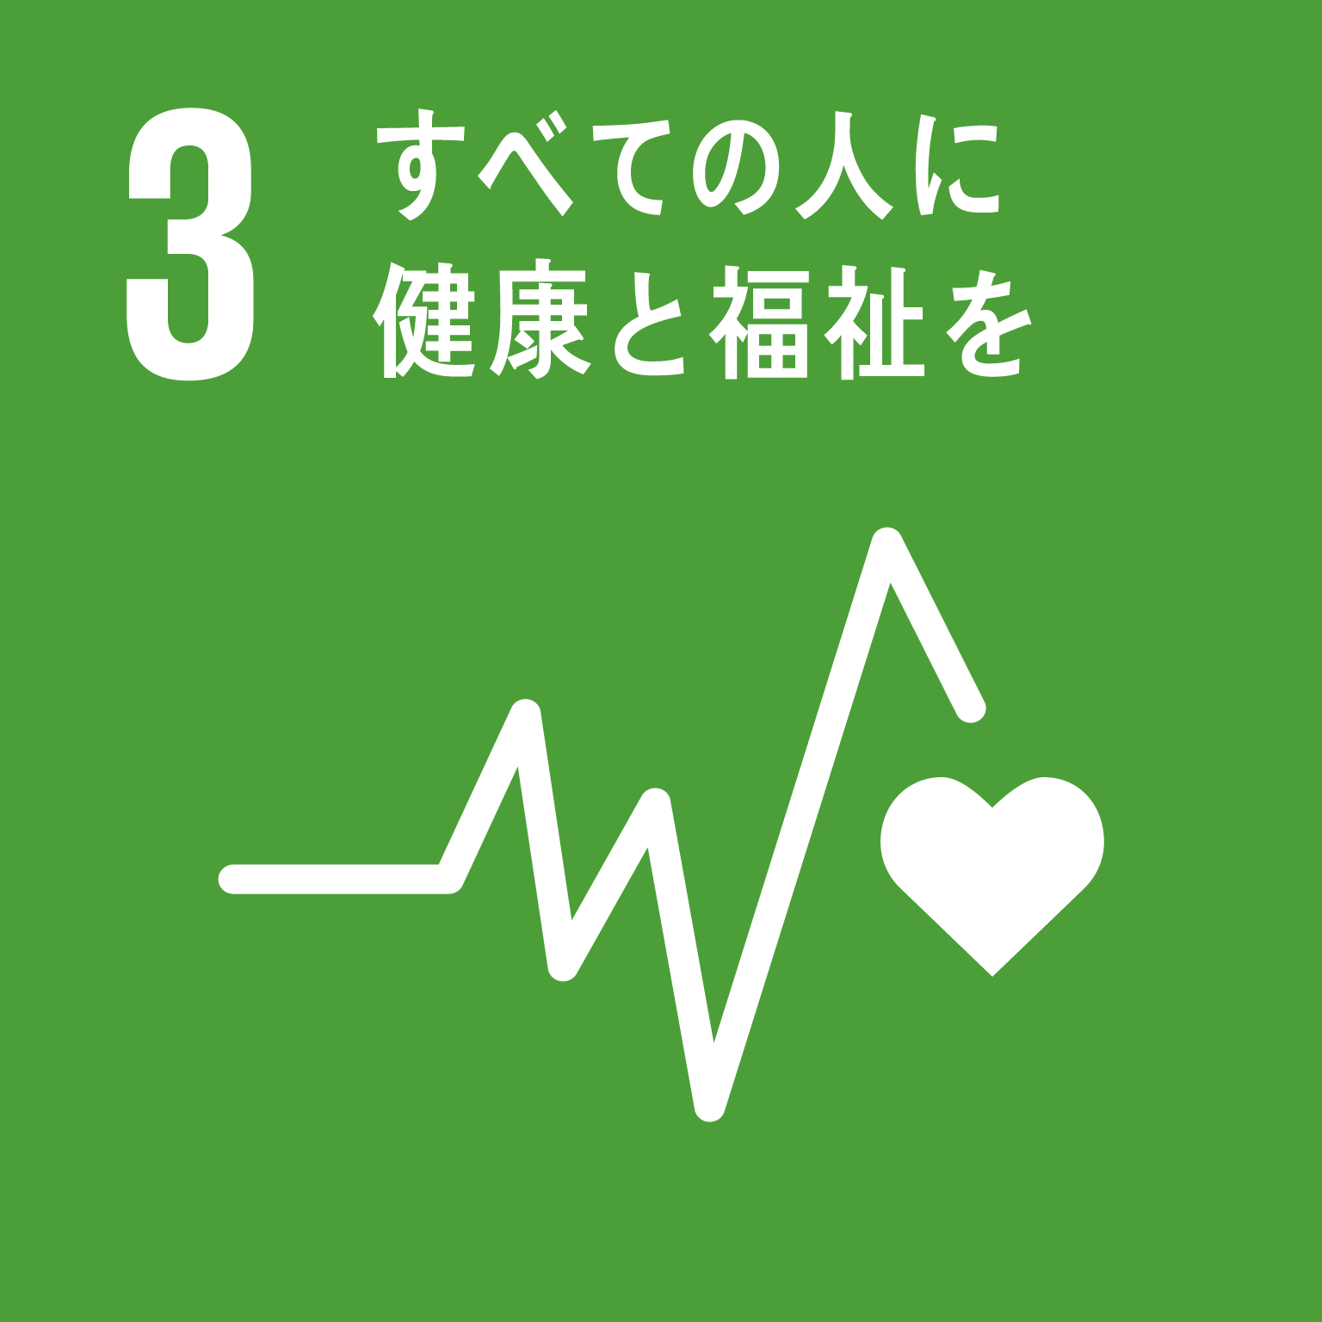 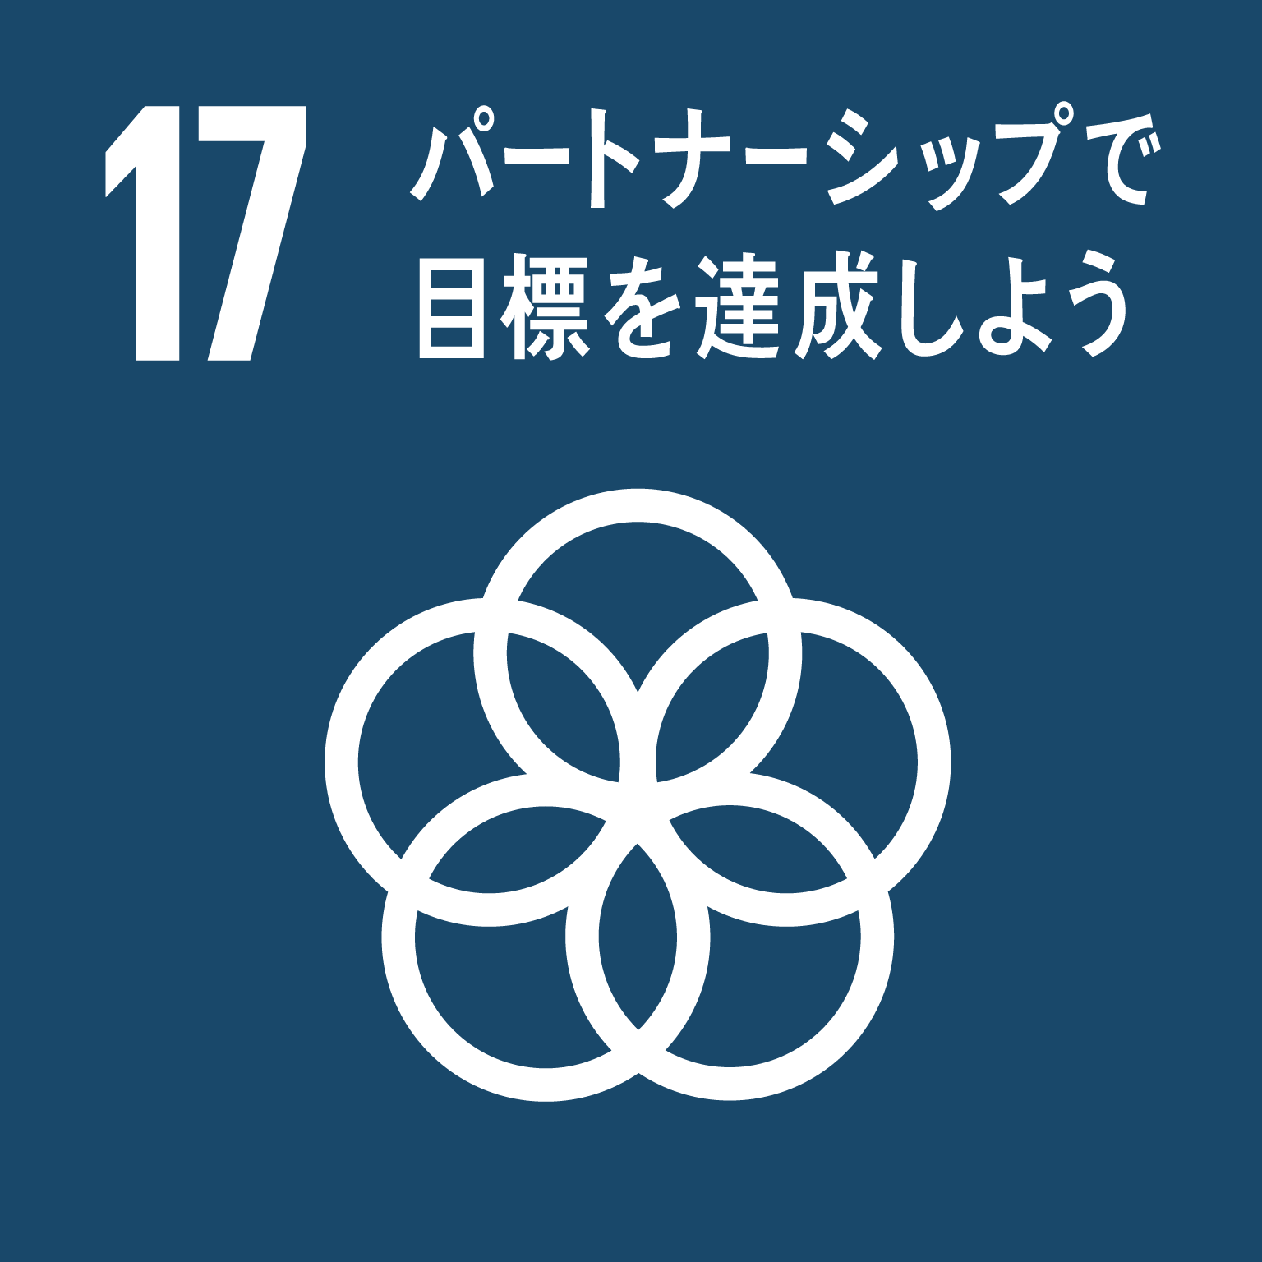 ④ 安全・安心な地域を つくる | (1) 安全 安心 の確保 | 20 | 防潮堤液状化対策（津波・高潮対策） 南海トラフ巨大地震に伴う液状化により沈下する恐れがある防潮堤等について、浸水被害が想定される区間において、緊急性の高い箇所から地盤改良工事等を実施する。 | 防潮堤の耐震・液状化対策延長 | 33 | ｋｍ | 33 | ｋｍ | 100% | 3,278,273 | 60% | ・令和3年度は六軒家川等の防潮堤液状化対策工事を実施。活動指標を達成した。 ・令和5年度中に全要対策区間の対策を完了させるため、引続き事業を推進する。 ※令和3年度⇒令和4年度への繰越額：468,055千円 【参考：執行率について】 国費の内示割に伴い、当初は単独費で補填していた予算（2,710,000千円）のうち、 ①単独費⇒R3補正予算に振替：1,700,000千円 ②事業費精査によるコスト縮減：485,595千円 上記のように執行予算に変動が生じたため、見かけ上の執行率が低い値となった。 ③R3補正振替分を含む実績額：実績額＋①＝4,978,273千円 ④コスト縮減を考慮した後の必要予算額：当初予算額－②＝4,978,405千円 実質予算は上記のようになるため、実質執行率は ③/④＝99.9％となる。 | 大阪府強靭化地域計画の進捗状況 | 同計画の進捗状況の評価結果として、2021年度は、「起きてはならない最悪の事態」ごとの施策の進捗状況の評価について、41項目全てについて計画以上もしくは概ね計画通り進んでいる。 | ○地震による 被害予測 ⇒限りなくゼロに （2024年まで） | 約134,000人（2013年度公表） |  | 【2018年度】 24,000 （推定値） ※2018年度までの主要な施設整備効果を見込んだもの

＜関連するSDGsのゴール＞
Ｒ３新規
 |  |  |  |  |  |  |  | （31 | ｋｍ） | ※累積で算出 | (5,464,000)
 |  |  | 21 | 密集住宅市街地整備促進事業 地震時等に大きな被害が想定される密集市街地の防災性の向上や住環境の改善のため、事業主体による道路・公園などの地区公共施設の整備、老朽建築物の除却等を促進するための支援を行うとともに、密集市街地での延焼を遮断する効果を有する延焼遮断帯の整備を推進する。 | 延焼遮断帯整備工事の着手延長（府施行の都市計画道路：片側延長） | 970 | m | 845 | m | 87% | 1,574,786 | 54% | ・令和3年度事業では、三国塚口線において新たに片側延長655ｍを工事着手した。 ・工事着手に向け積極的に用地確保に努めたが、関係機関との協議に想定以上の時間を要した結果、一部区間の工事着手が遅れ目標値を下回った。 ・令和4年度は、引き続き積極的な用地確保及び早期の関係機関調整に努め、事業推進に取組む。 | 密集市街地対策の状況 | 府内の「地震時等に著しく危険な密集市街地」取組み方針決定時の取組が必要な面積1,014ha（令和2年度末時点）が令和３年度末時点で982haとなった。
 |  |  |  |  |  |  |  | （190 | m） |  | (2,918,116)
 |  | (2) 都市 基盤の 再構築 | 22 | ファシリティマネジメントの推進 「大阪府ファシリティマネジメント基本方針」に基づき、府民が安全・安心に公共施設等を利用できるよう、劣化度調査の結果を踏まえ、計画的に改修工事を実施する。(劣化度調査:H28～30 約950棟実施) | 公共施設等（建物）の長寿命化対策工事の実施状況 | 260 | 施設 | 259 | 施設 | 100% | ー | ー | R3年度も、概ね計画通りに改修工事を実施した。引き続き、「大阪府ファシリティマネジメント基本方針」に基づき、劣化度調査等をもとに計画的に改修工事を実施し、公共施設等の長寿命化を図るように努める。 | 長寿命化修繕計画の策定状況 | 道路、河川、下水道施設などの長寿命化対策については、「大阪府都市基盤施設長寿命化計画」に基づき、概ね計画どおりに補修できている。
 |  |  |  |  |  |  |  | （191 | 施設） | ※累積で算出
Ｒ３新規
 |  | (3) 環境にやさしい都市の実現 | 23 | プラスチックごみの削減に向けた取組み ～使い捨てプラスチックごみ対策推進事業～ 府民が持参するマイ容器（食品、飲料、洗剤等日用品の容器）で購入したものやサービスで提供される水を持ち帰ることができる飲食店や小売店を検索できるマップを作成してウェブサイトで公開し、府民の使い捨てプラスチックの使用を削減する。 | マップ掲載店舗数 | 600 | 件 | 574 | 店舗 | 96% | 5,594 | 77% | ・マイ容器等が利用できる店舗を検索できる「Osakaほかさんマップ」を令和3年10月に公開した。当該マップを周知するため、来店客がマイ容器サービス店であることがわかるよう、店舗に掲示するステッカーやポスター等を作成した。また、大阪メトロのデジタルサイネージを含め、市町村や事業者と連携して広報を実施した。 ・活動指標である掲載店舗数は574件であり、目標値の600件に対して96%であることから、概ね目標は達成できた。 ・当該マップの掲載店舗をさらに増やすため、事業者向けのチラシを作成し関係団体へ周知協力などを依頼する。また、当該マップの利用者向けのキャンペーンなどの周知事業を実施し、マップの認知度及び利用者の増加を図る。引き続き、使い捨てプラスチックごみの削減対策を実施し、府民の行動変容を促すことで、循環計画の目標達成に努める。 | 大阪府のプラスチック排出量 【2019年度】 | 76万t （一般廃棄物 49万t、産業廃棄物 27万t） | ○温室効果ガス 排出量 ⇒2030年度までに2013年度比40パーセント減 | ー | 【2018年度】 温室効果ガス排出量の2013年度比削減率 19.8%削減 （新計画における算定方法） | 【2019年度】 温室効果ガス排出量の2013年度比削減率 23.8%削減 （新計画における算定方法）
 |  |  |  |  |  |  |  | （※R3新規事業のため 前年度実績なし） |  |  | (7,300)
Ｒ３新規
 |  |  | 24 | プラスチックごみの削減に向けた取組み ～「おおさかプラスチックごみゼロ宣言」推進事業～ 有識者、事業者、NPOなど業種を超えた幅広い関係者が柔軟に連携し、海洋プラスチックごみの汚染原因について具体的な対策の検討や効果検証の調査を行うとともに、その成果を広く共有・発信する「おおさかプラスチック対策推進プラットフォーム」を設置・運営し、モデル事業等を実施する。 | モデル事業等の件数 | 1 | 回 | 2 | 回 | 200% | 2,110 | 73% | ・有識者、事業者、NPOなどで構成する「おおさかプラスチック対策推進プラットフォーム」令和３年8月に設置するとともに、会議を４回開催し（全体会議・分科会）、先進事例の情報共有やの具体的な対策の検討を行った。 ・２件のモデル事業等を行い、活動指標を達成した。当初想定していた以上に参加メンバーでの連携事業が創出されたため、達成率が200％となった。 ・本プラットフォームに参加する事業者等を更に増やすことで、海洋プラスチックごみ問題の解決に資する具体的対策の検討や効果検証調査の件数を充実させていく。
 |  |  |  |  |  |  |  | （※R3新規事業のため 前年度実績なし） |  |  | (2,901)
 |  |  | 25 | 温室効果ガス排出量の削減 「大阪府温暖化の防止等に関する条例」に基づく、届出制度、評価制度を運用し、産業部門・業務部門等の大規模事業者の温室効果ガス排出抑制を図るとともに、府民や事業者、NPO等が理解をさらに深めるための啓発などにより、温室効果ガス排出量の削減を推進する。 | ・温室効果ガス排出量の2013年度比削減率 | 40%削減 ※2030年度 |  | 23.8 | %削減 | 60% | ー | ー | ・条例に基づく事業者等による省エネ・再エネ・電動車の普及等の取組促進や、府民・NPO等への啓発の実施等により、温室効果ガス排出量の削減を推進した。また、現行条例を改正し、「大阪府気候変動対策の推進に関する条例」に名称変更し各種規定整備を行った。 ・令和４年度は、条例改正に伴う制度設計を行う他、大阪府地球温暖化対策実行計画に掲げる各種取組について、庁内部局・関係機関等と連携して推進する予定。
 |  |  |  |  |  |  |  | （※R元年度実績。 統計データの関係上、 最新データとなるため） 19.1%削減 （※H30年度実績）
Ｒ３新規
 |  |  | 26 | 脱炭素対応新事業展開モデル創出 支援事業【企業版ふるさと納税活用事業】 脱炭素対応（SDGｓ）に沿った企業ブランディングを行い、新事業展開や事業再構築を支援することで、府内中小企業の脱炭素対応を促進する。 | ー | ー |  | ー |  | ー | ー | ー | 令和3年度：令和4年度の事業実施へ向け、寄付金を積み立てた。 令和4年度：寄付金を活用し、脱炭素対応（SDGs）に沿った、企業ブランディングを行い、新事業展開や事業再構築を支援することで、府内中小企業の脱炭素対応を促進する。
Ｒ３新規
 |  |  | 27 | 密脱炭素化に向けた取組み ～燃料電池バス導入促進事業～ 【企業版ふるさと納税活用事業】 2025年大阪・関西万博を見据え、企業版ふるさと納税を活用し、府内事業者における燃料電池バスの早期導入を支援する。 | 燃料電池バス (FCバス) 導入台数 | 2 | 台 | 2 | 台 | 100% | 53,360 | 100% | ・令和3年度事業では事業者に対して補助を実施し、大阪府内で初となる燃料電池バス２台の運行が開始された。 ・令和4年度以降は、燃料電池バスの燃費や車両整備等の運用ノウハウなど実車運行に関する情報を府内バス事業者に共有し、今回導入した燃料電池バスを今後の普及拡大のきっかけとするよう活用していく。 ・なお、燃料電池バス導入に対する補助については、令和4年度から環境農林水産部の「万博を契機としたバス事業者の脱炭素化促進事業」にて実施される。
 |  |  |  |  |  |  |  | （※R3新規事業のため 前年度実績なし） |  |  | (53,500)
Ｒ３新規
 |  |  | 28 | 脱炭素化に向けた取組み ～大阪府内産木材利用促進モデル事業～ 木材は、木が成長する過程で二酸化炭素を吸収するとともに、利用することで炭素を長く貯蔵するため、低炭素社会の実現に貢献可能な資源であり、その利用の拡大が重要。木材の利用により、林業の活性化と森林の適正な整備の促進という好循環につながることとなる。本事業では、市町村における府内産木材の利用促進の取組みが進むように支援するため、府有施設において府内産木材を活用した木質化のモデル事業を実施する。 | 府有施設における木質化のモデル事業の件数 | 2 | 件 | 2 | 件 | 100% | 57,810 | 94% | ・令和3年度は、市町村における木質化のモデルとなる［6類型］のうち、2施設［2類型］で木質化モデル事業を実施（大阪府咲洲庁舎1階フェスパ［庁舎ロビー］、府立中央図書館展示コーナー・カフェスペース［図書館］） ・また、市町村職員向け研修会を4回（うち2回は伐採現場・木材加工施設を見学）開催するとともに、府HPにてプロポーザルにより得られた木質化の提案やサプライチェーン（設計・木材調達・製材・加工・現場施工）を紹介 ・令和4年度は、残り［4類型］のうち、［2類型］について事業を実施（大阪府パスポートセンター［受付カウンター］、門真運転免許試験場［休憩室］）
 |  |  |  |  |  |  |  | （※R3新規事業のため 前年度実績なし） |  |  | (61,410)
Ｒ３新規
 |  |  | 29 | 脱炭素化に向けた取組み ～環境・エネルギー技術シーズ調査・普及啓発事業～ 2050年CO2排出量実質ゼロや大阪ブルー・オーシャン・ビジョンといった長期目標達成に資する将来技術シーズ及び国内外のニーズを調査し、府民や事業者への普及・啓発を行うことにより、各主体の行動を促進する。 | 脱炭素、海洋プラスチックごみ対策の環境先進技術の抽出数 | 80 | 技術 | 62 | 技術 | 78% | 16,189 | 100% | ・府域の長期目標達成に資する環境先進技術シーズ情報、府域事業者等が貢献し得る国内外の環境課題（ニーズ情報）の調査、抽出技術の妥当性等を検証するための有識者検討会の開催、とりまとめ冊子の作成を実施した。 ・一部の活動指標が未達成。当初、約80技術を抽出したが、府域での導入ニーズ・ポテンシャルが低い又は府内事業者による開発動向が見られない技術のスクリーニング等を実施したため。 ・令和３年度の調査により得られた府域の長期目標達成に資する環境先進技術を対象に、2050年までの府域での普及シナリオや促進・課題解決手法について調査・検討を行う。また、得られた普及シナリオを踏まえ、2050年までに地域社会に実装される将来事業構想や、2025年に開催される大阪・関西万博での効果的な情報発信についても検討を行い、これらにより得られた成果を事業者や府民等に広く発信するシンポジウムを開催する。
 |  |  |  |  |  |  |  | （※R3新規事業のため 前年度実績なし）
 |  |  |  |  | 環境先進技術に対する国内外ニーズの調査対象地域数 | 3 | 地域 | 3 | 地域 | 100% | (16,259)
 |  |  |  |  |  |  |  | （※R3新規事業のため 前年度実績なし）
Ｒ３新規
Ⅲ東西二極の一極としての社会経済構造の構築 | ⑤ 都市としての経済機能を強化する | (1) 産業の創出・振興 | 30 | 世界に伍するスタートアップ・エコシステム 推進事業【地方創生推進交付金活用事業】 エコシステムによるスタートアップの成長環境構築に向け、国の選定を受けたスタートアップ拠点都市(グローバル拠点都市)の機会を活かし、資金調達環境の構築、高度経営人材の供給、国内外市場の開拓支援、海外情報発信力強化、プロダクトの社会実装促進等に、産学官、京阪神、関西の広域連携で取り組む。さらに2025大阪・関西万博等ビッグプロジェクトの機会も追い風に、大阪を東京や海外主要都市に匹敵する世界トップクラスのスタートアップ成長環境に高めるとともに、エコシステムの自立化をめざす。(広域連携事業として、大阪市と共同申請し全体の総事業費額246,027千円で実施) | ５億円以上調達のスタートアップ件数 | 50 | 社 | 73 | 社 | 146% | 70,261 | 100% | ・大阪スタートアップ・エコシステム構築に向け、専門家を招聘、情報収集・分析およびコンソーシアムメンバーの活動を促進 ・コンソーシアム全体の活動を進めるためのブランディング、情報発信 ・グローバルに活躍するスタートアップを輩出するため国際的ピッチイベントを開催 ・スタートアップの成長段階に応じたアクセラレーション・プログラムを実施 等 ・計画に基づき事業を進捗させ、令和３年度の目標を達成できている。 ・R4年度は、エコシステムの地域間連携、コンソーシアムメンバーの活動促進、大阪エコシステムの情報発信強化、国際ピッチイベント、アクセラレーションプログラムの実施等に取り組む。引き続き、スタートアップ・エコシステム拠点形成を進める。 | 開業数の全国シェア ・廃業数 【2020年】 | ≪開業数の全国シェア≫ 東京都 19.2％、大阪府 8.8％ ≪廃業率≫ 3.0％（前年比▲0.6％） | ○開業事業所数 ⇒10,000か所 ○経済成長率 （実質） ⇒2022年度に府内総生産（実質）をコロナ前の水準に戻す。 それを踏まえ年平均2%以上（第2期戦略計画期間） | 【2018年度】 8,463か所 【2016年度】 経済成長率（実質）0.2％ | 【2019年度】 8,460か所 【2018年度】 経済成長率（実質） ▲0.2％ | 【2020年度】 10,209か所 【2019年度】 経済成長率（実質） ▲1.5％
＜関連する
SDGsの
ゴール＞
 |  |  |  |  |  |  |  | （※R3新規事業のため 前年度実績なし）
 |  |  |  |  | スタートアップビザ活用数 | 11 | 者 | 13 | 者 | 118% | (70,261)
 |  |  |  |  |  |  |  | （※R3新規事業のため 前年度実績なし）
Ｒ３新規
 |  |  | 31 | 国際金融都市推進事業 大阪の強みやポテンシャルを活かし、東京とは異なる個性・機能を持った国際金融都市を実現するため、ビジネス・生活環境の整備や、国内外の金融人材の誘致・育成等に向けた取組みを推進する。 | 国際金融都市大阪の実現に向けた戦略の策定 | 1 | 件 | 1 | 件 | 100% | 20,313 | 41% | ・令和３年度においては、幹事会や部会での議論を踏まえつつ、令和３年９月、令和４年３月に「国際金融都市OSAKA推進委員会」総会を開催のうえ、「国際金融都市OSAKA戦略」を策定し、活動指標の目標値を達成した。 ・事業予算については、当該年度前半に事業方針や推進体制の調整等を優先的に行い、後半にワンストップサポートセンター開設やプロモーション等の事業を開始したため左記実績額となっており、令和４年度においても、適正な事業執行に努めていく。 ・令和４年度においては、大阪のプレゼンス向上をめざしてビジネス魅力・生活環境等の発信や金融系外国企業等の誘致等、戦略の実現に向けた取組みを進めていく。
 |  |  |  |  |  |  |  | （※R3新規事業のため 前年度実績なし） |  |  | (50,000)
 |  |  | 32 | 次世代がん治療法（BNCT）地方創生戦略事業 【企業版ふるさと納税活用事業】 ⼤阪発の先進的ながん治療法であるホウ素中性⼦捕捉療法（BNCT）の世界初の医療実⽤化を⾒据え、BNCTの普及促進、定着に向けた取組みを実施する。 | がん拠点病院への情報発信 | 400 | 病院/年 | 450 | 病院/年 | 113% | 1,600 | 100% | ・世界初の医療実用化を果たしたＢＮＣＴの普及や更なる発展をめざすため、より広く多くの人に知ってもらうことが必要であることから、令和３年度は治療として内容を知りたい一般の方や医療関係者が大きく興味を持ってもらうためのウェビナー型動画配信をイメージした（情報発信用）動画の作成及びその宣伝用のチラシの作成等を行い、それらを活用してがん診療連携拠点病院などへの情報発信を行った。
 |  |  |  |  |  |  |  | （※R2は新型コロナによる 事業休止のため 前年度実績なし） |  |  | 1,600
 |  |  | 33 | 外国人材受入環境整備推進事業 中小企業の人手不足の状況や人材ニーズ等を調査し、外国人材と中小企業とのマッチングプラットフォーム構築に向けた準備を進める。 | 地域協議会の設置・運営、協議会の開催 | 1 | 回 | 0 | 回 | 0% | 2,000 | 90% | ・令和３年度末頃の地域協議会設置をめざし、庁内PT会議を開催、関係機関等と調整していたが、新型コロナウイルスの感染状況等をふまえ、設置を令和４年度に延期。 ・令和３年度は、外国人材マッチングプラットフォームの具体的な機能を検討するため、府市合同で、外国人を雇用している府内企業18社、支援機関や関係団体８事業者にヒアリング調査を実施し、制度設計のための関係者会議を３回開催した。令和４年度より外国人材マッチングプラットフォーム事業を開始(所管：商工労働総務課）。 | 外国人労働者数 【2021年】 | 111,862人 （2015年からの7年間で約2.4倍増）
 |  |  |  |  |  |  |  | （0 | 回）
 |  |  |  |  | マッチングプラットフォームのスキーム構築・検討会議の開催 | 2 | 回 | 3 | 回 | 150% | (2,233)
 |  |  |  |  |  |  |  | （0 | 回） |  |  |  |  | 充足率 （求人数に対する充足された求人の割合） 【2020年度】 | 10.7％（前年度比 0％） 分野別では特に農・林・漁業で充足率が低い。 全国平均 13.4 ％
 |  |  | 34 | 若者・大阪企業未来応援事業 【地方創生推進交付金活用事業】 府内中堅・中小企業の人材確保のため、府内大学等と連携し、就職活動前の早期の段階から継続的に府内学生等と企業との接点を創出するとともに、企業を対象とした外国人留学生の採用意欲向上に取り組み、マッチングの促進と、採用後の職場定着を支援する。 | 連携10大学における府内企業への就職者増加数 | 250 | 人/年 | -569 | 人/年 | -228% | 37,432 | 100% | ・令和3年度の学生事業については、連携大学や府内中小企業と連携し、学内イベントや業界研究会等の実施により参加学生数の目標を上回った。活動指標（連携10大学における府内企業への就職者増加数）は目標を下回ったが、連携大学の就職者数が前年比▲1,059人と大きく減少したことが要因と考えられる。 学校基本調査（令和3年12月公表）によると、コロナ禍前の平成31年とコロナ禍の令和3年を比較した際、全国の卒業者数は10,879人増加している一方、就職者（大学卒業者に占める就職者の割合）は、平成31年が446,882人（78.0％）、令和3年が432,790人（74.2％）で、▲14,092人（▲3.8％）と減少していることから、コロナ禍が少なからず学生の就職者数に影響している可能性がある。 なお、連携10大学における府内企業への就職者については、本事業開始前の平成31年と令和4年を比較すると、大阪本社は▲0.7％、東京本社が▲0.9％、大阪・東京本社以外が+1.6％となっており、3年間で地方への就職者が増えた。 ・令和3年度の外国人留学生事業については、関係機関と連携し、府内企業を対象にセミナー等の開催により、外国人留学生の採用意欲向上に取り組むとともに、マッチング機会の提供や採用後の定着支援にも取り組んだ結果、参加企業数の外国人留学生の就職目標を達成することができた。 ・本事業は令和3年度で終了するが、令和４年度以降は後継事業である「持続可能な大阪の成長を支えるダイバーシティ推進事業」にて、幅広い人材が活躍するダイバーシティについての企業の理解を促すとともに、コミュニケーションに自信がないなど就職活動に不安のある学生の支援や、企業と学生のマッチング機会の提供を通じ、学生の府内企業への就職意欲の向上と府内中堅・中小企業の人材確保を図る。
 |  |  |  |  |  |  |  | (-321 | 人/年）
 |  |  |  |  | 学生事業の参加学生等の数 | 2,010 | 人/年 | 2,179 | 人 | 108%
 |  |  |  |  |  |  |  | (2,863 | 人)
 |  |  |  |  | 外国人留学生事業を通じて就職した外国人留学生数 | 90 | 人/年 | 109 | 人 | 121% | (37,432) |  |  | 完全失業率【2021年】 | 3.5％（前年比+0.1％、近畿 3.1％、全国平均 2.8％）
 |  |  |  |  |  |  |  | (98 | 人)
 |  |  |  |  | 外国人留学生事業の参加企業数 | 340 | 社/年 | 344 | 社 | 101%
 |  |  |  |  |  |  |  | (266 | 社
 |  |  | 35 | 中核人材雇用戦略デスク事業・同体制拡充事業 【地方創生推進交付金活用事業】 府内中堅・中小企業の中核人材ニーズを掘り起こし、有料人材紹介、再就職支援などによる確保支援を行う。また、東京圏の大企業人材の副業・兼業を促進していくため、府内中小企業が負担する交通費に対し補助金を交付し、成功事例の積み上げを図る。 | 府内中堅・中小企業に対する副業・兼業を含めた人材マッチング件数 | 170 | 件/年 | 237 | 件/年 | 139% | 55,178 | 98% | ・令和3年度の事業では、オンライン相談の定着や相談ノウハウの熟度向上に加え、新型コロナウイルスの影響での副業・兼業ニーズの高まりや導入を促進する取組を集中的に実施したことなどにより、相談件数、マッチング件数ともに目標を大幅に上回る実績を達成することができた。 ・今後は、アフターコロナを見据えた経営上の課題にも対応できるよう、これまでのノウハウを活かしつつ、中小企業への人材マッチング支援に取り組む。令和３年度に目標を大きく上回った副業・兼業のマッチングについては、導入促進の集中的取組がいったん終了したため令和４年度は前年度ほどの件数は見込めないが、目標設定を引き上げて引き続き促進していく。
 |  |  |  |  |  |  |  | (134 | 件/年)
 |  |  |  |  | （そのうち、大企業人材による副業・兼業のマッチング件数） | 15 | 件/年 | 52 | 件/年 | 347%
 |  |  |  |  |  |  |  | (16 | 件/年) |  |  |  |  | 有効求人 倍率 【2021年度】 | 1.14（前年度比▲0.04 、全国平均1.14）
 |  |  |  |  | 府内中堅・中小企業の経営課題に関する相談件数 | 400 | 件/年 | 476 | 件/年 | 119% | (56,528)
 |  |  |  |  |  |  |  | (330 | 件/年)
 |  |  |  |  | （そのうち、女性・高齢者等の採用支援事業と連携した新規企業開拓件数） | 10 | 件/年 | 11 | 件/年 | 110%
 |  |  |  |  |  |  |  | (12 | 件/年)
Ⅲ東西二極の一極としての社会経済構造の構築 | ⑤ 都市としての経済機能を強化する | (2) 企業立地の促進 | 36 | 企業立地に向けた取組 東京圏等への経済機能の流出に歯止めをかけ、大阪産業の高度化及び活性化を図るため、大阪府や国の立地優遇制度など大阪の投資魅力の発信・PRなどにより、府内での再投資及び国内外からの企業立地の促進に向けて取組む。 | 府内投資促進補助金の交付決定件数 | - | 件/年 | 14 | 件/年 | ー | 339,205 | 78% | 令和3年度は、企業立地促進補助金の交付により、府内での再投資及び国内外からの企業立地の促進に努めた。今後も引き続き、取組みを推進することで、東京圏及び近畿府県への経済機能の流出に歯止めをかけ、大阪産業の高度化及び活性化を図る。 | 転入、転出企業数 【2021年】 | 転入 153社 転出 213社 転出超過 60社（前年度比▲18社） | ○開業事業所数 ⇒10,000か所 ○経済成長率 （実質） ⇒2022年度に府内総生産（実質）をコロナ前の水準に戻す。 それを踏まえ年平均2%以上（第2期戦略計画期間） | 【2018年度】 8,463か所 【2016年度】 経済成長率（実質）0.2％ | 【2019年度】 8,460か所 【2018年度】 経済成長率（実質） ▲0.2％ | 【2020年度】 10,209か所 【2019年度】 経済成長率（実質） ▲1.5％
 |  |  |  |  |  |  |  | (21 | 件/年) |  | (435,810)
＜関連する
SDGsの
ゴール＞
 |  | (3) 活力ある農林水産業の実現 | 37 | 観光地域づくりと「大阪の食」による魅力創出・発信事業 【地方創生推進交付金活用事業】 国内外からの観光客を継続的・安定的に呼び込むために府有のインフラ施設を観光資源化することで、府内各地で多様な楽しみ方をできる都市をめざす。ぶどう狩りやワイン産地の見学など着地型観光による「大阪の食」のプロモーションの他、観光コンテンツと連携することにより府内周辺部への流れを創出し、その地域でしかできない「大阪の食」の体験を提供する。あわせて、コロナ禍においても、デジタル技術を活用した非対面型のプロモーションやマッチング商談会を取り入れながら海外市場の開拓を図り、海外販路拡大をめざす生産者等を支援する。※令和2年度事業を繰越して実施。 | 輸出に取り組む生産者等の数 | 30 | 者 | 55 | 者 | 183% | 8,167 | 84% | ・令和３年度事業では、コロナの影響を踏まえ、デジタルツールの活用による国内外での販路開拓やプロモーション等を行った。府内事業者にバイヤーとのオンライン商談の機会を提供するとともに、海外小売店や越境ECサイトで府内産品のプロモーションを実施した。また、新たなデジタルツールとして、「大阪の食」に係る動画を制作し、オフライン・オンラインで配信することで効果的なプロモーションを図った。 ・マッチング数の未達成については、オンラインでの個別マッチングが中心となり、双方が一堂に会する商談会に比べ、件数が限定されたことが要因。 ・令和４年度は、マッチング状況を踏まえ、輸出商社と生産者等のマッチング機会の提供を強化するなど、事業を改善して実施。地域商社や支援機関等との連携をさらに強化し、府内産品のプロモーションや現地需要調査を実施し、海外市場の開拓を図り、海外販路拡大を目指す生産者等を支援する取組みを実施する。 | 農業産出額 【2020年】 | 311億円（前年度比▲9億円） ※耕種別では、第1位が野菜（141億円）、次いで米（65億円）、果実（65億円）
 |  |  |  |  |  |  |  | （23者）
 |  |  |  |  | 生産者等のマッチング数 | 250 | 件 | 248 | 件 | 99% | (9,670)
 |  |  |  |  |  |  |  | （168件）
 |  | (4) 多様な担い手との協働 | 38 | 公民戦略連携デスクの設置・運営 公民戦略連携デスクの活動を通じて、企業・大学とwin-winの新たなパートナーシップを築く。また、これまで構築したネットワークを軸に、多様な事業者が連携した取組みを推進。それぞれの強みを活かし社会課題の解決や地域活性化をめざす。 | 包括連携協定数 | — | 件/年 | 5 | 件/年 | ー | ー | ー | ・令和３年度は包括連携協定締結企業・大学をはじめ、企業の持つ強みやネットワークを活用しながら様々な企業と連携を実施。また、令和２年度に引き続き新型コロナウイルス感染症対策に関する連携も実施。 ・活動指標を達成するなど効果があった。 ・令和4年度も様々な企業・大学等とのネットワークを活用し、幅広い分野での連携が期待できるパートナーを発掘していくことができるよう、個別協議の積み重ねや、市町村との連携拡大を進め、公民連携の推進に取り組む。 | 企業等と部局との連携した取組 | 教育支援・体験機会の提供等子ども・福祉の取組みや、ブランド戦略等の地域活性化、様々な府政のPR等、幅広い分野で連携。
 |  |  |  |  |  |  |  | (5 | 件/年)
 |  |  |  |  | 企業等と部局との連携数 | 300 | 件/年 | 300 | 件/年 | 100%
 |  |  |  |  |  |  |  | (413 | 件/年)
 |  | (5) インフラの充実・強化 | 39 | 新名神高速道路の整備推進 東西二極を結ぶ広域交通インフラとして重要な役割を果たす、新名神高速道路の早期全線整備に向けて、関係団体とともに取り組む。(事業主体：西日本高速道路㈱) | 新名神高速道路（八幡京田辺～高槻JCT）の供用（2027年度） | ー |  | ー |  | ー | ー | ー | ・新名神高速道路については、高槻・八幡間の開通予定が令和9年度に見直されたが、関係団体と連携して、1日も早い開通を働きかける。 ・アクセス道路については、高速道路の影響範囲を除き、令和5年度末の供用を目指す。 | 世界の都市総合力ランキング（交通・アクセス部門）＜森財団＞ 【2021年】 | 39位（前年度35位） ※東京 5位、福岡 35位
 |  |  | 40 | 北大阪急行の整備促進 北大阪急行延伸により、北大阪地域と大阪都心とを直結し、大阪の南北軸が強化される。また、広域的な拠点形成の具体化とセットで取り組むことで、沿線地域の活性化を図る。 （整備主体：北大阪急行電鉄㈱ 、箕面市 、 運行主体：北大阪急行電鉄㈱） | 北大阪急行延伸の開業（2023年度） | ー |  | ー |  | ー | 1,785,000 | 100% | 整備主体である箕面市に対し補助金を交付。令和5年度の開業に向け、引き続き市へ補助するとともに、整備主体に加え、阪急電鉄、大阪府も入った4者会議の場で進捗管理を行っていく。
 |  |  |  |  |  |  |  |  |  |  | (1,785,000)
 | 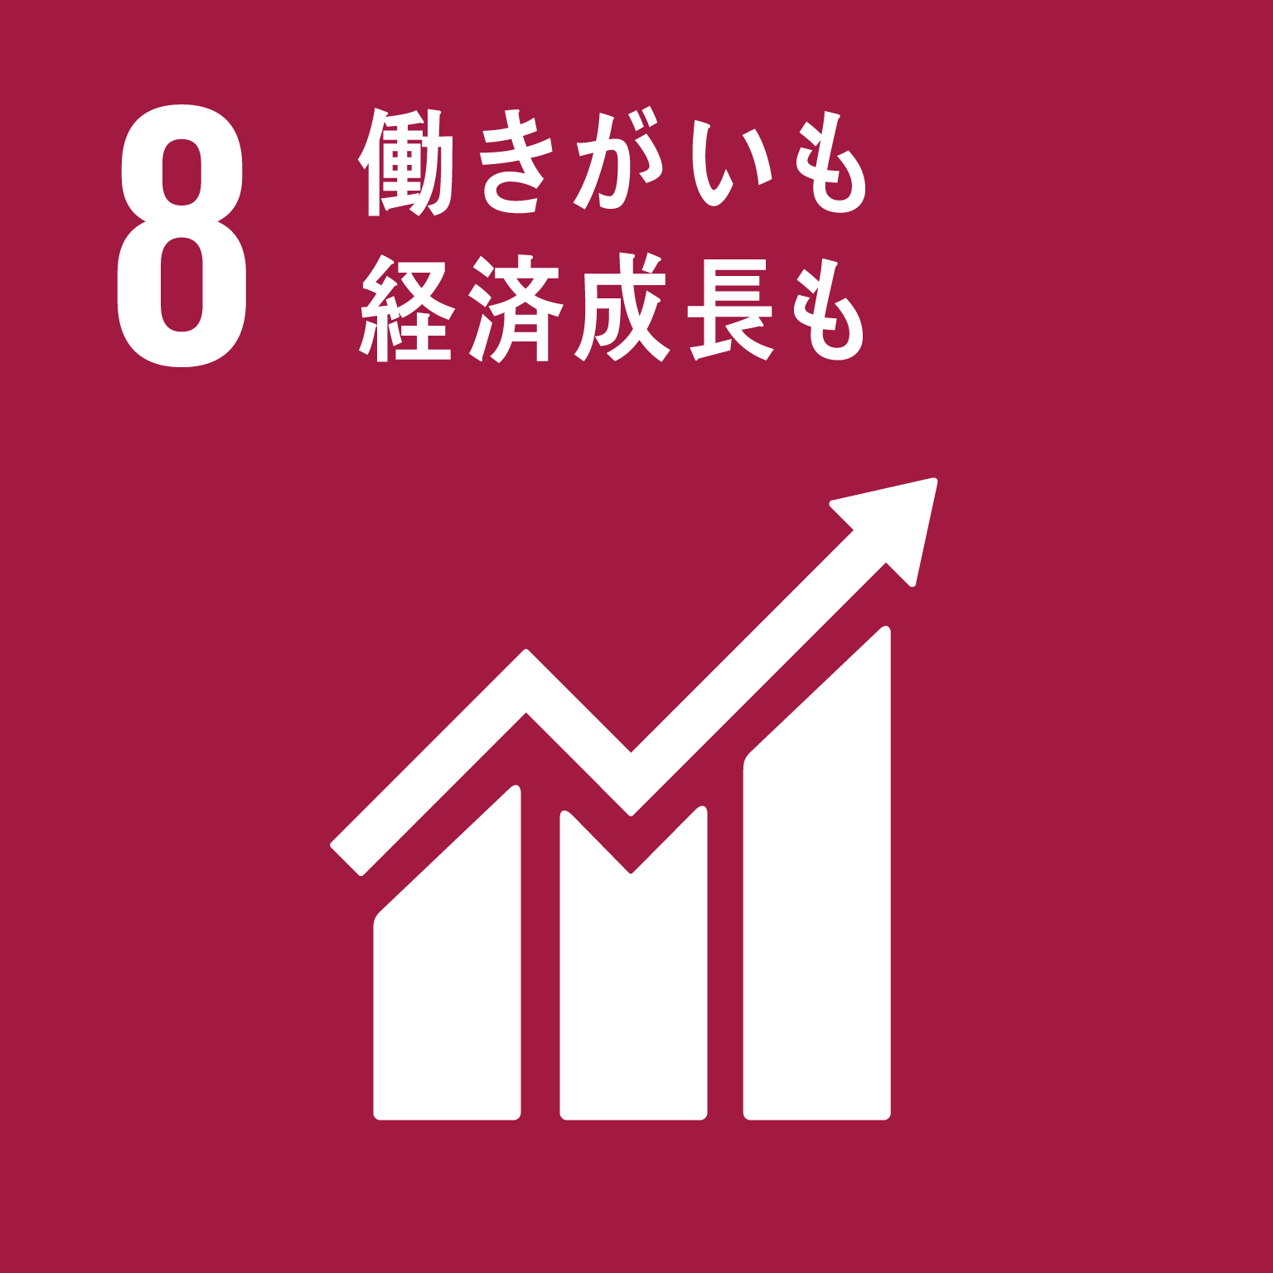 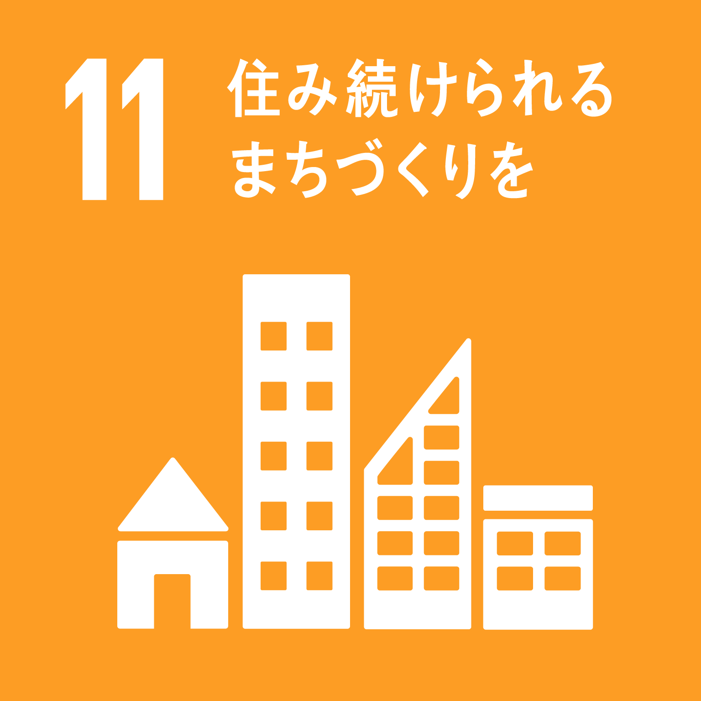 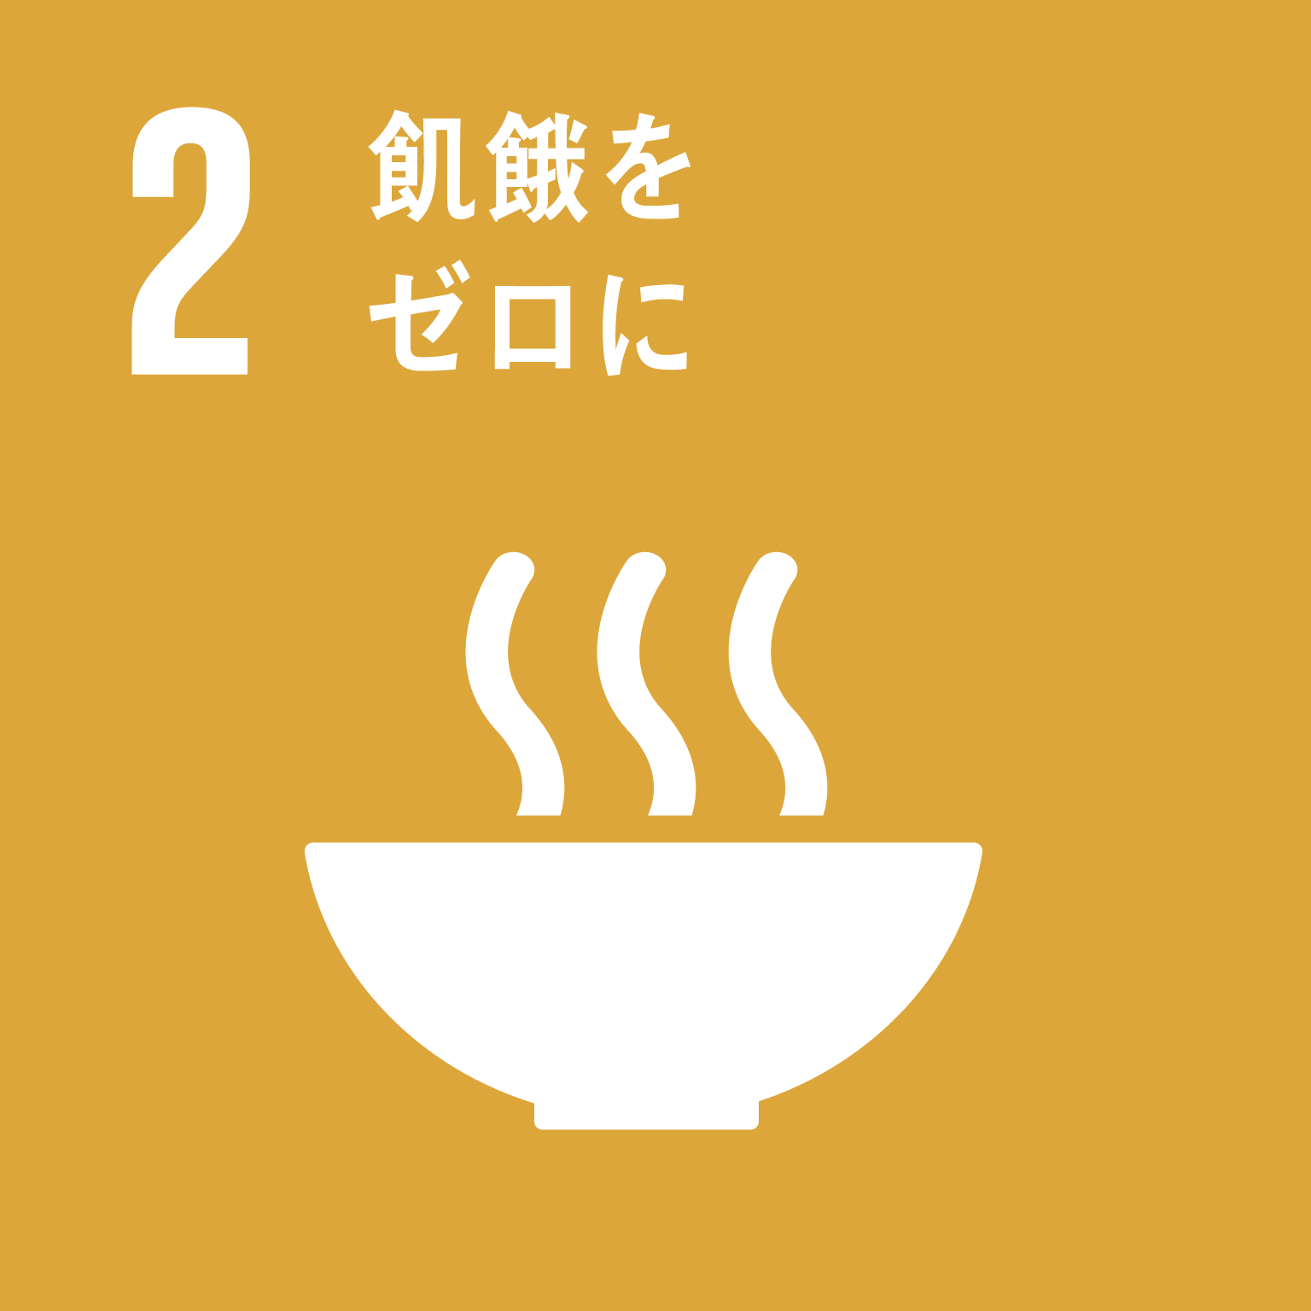 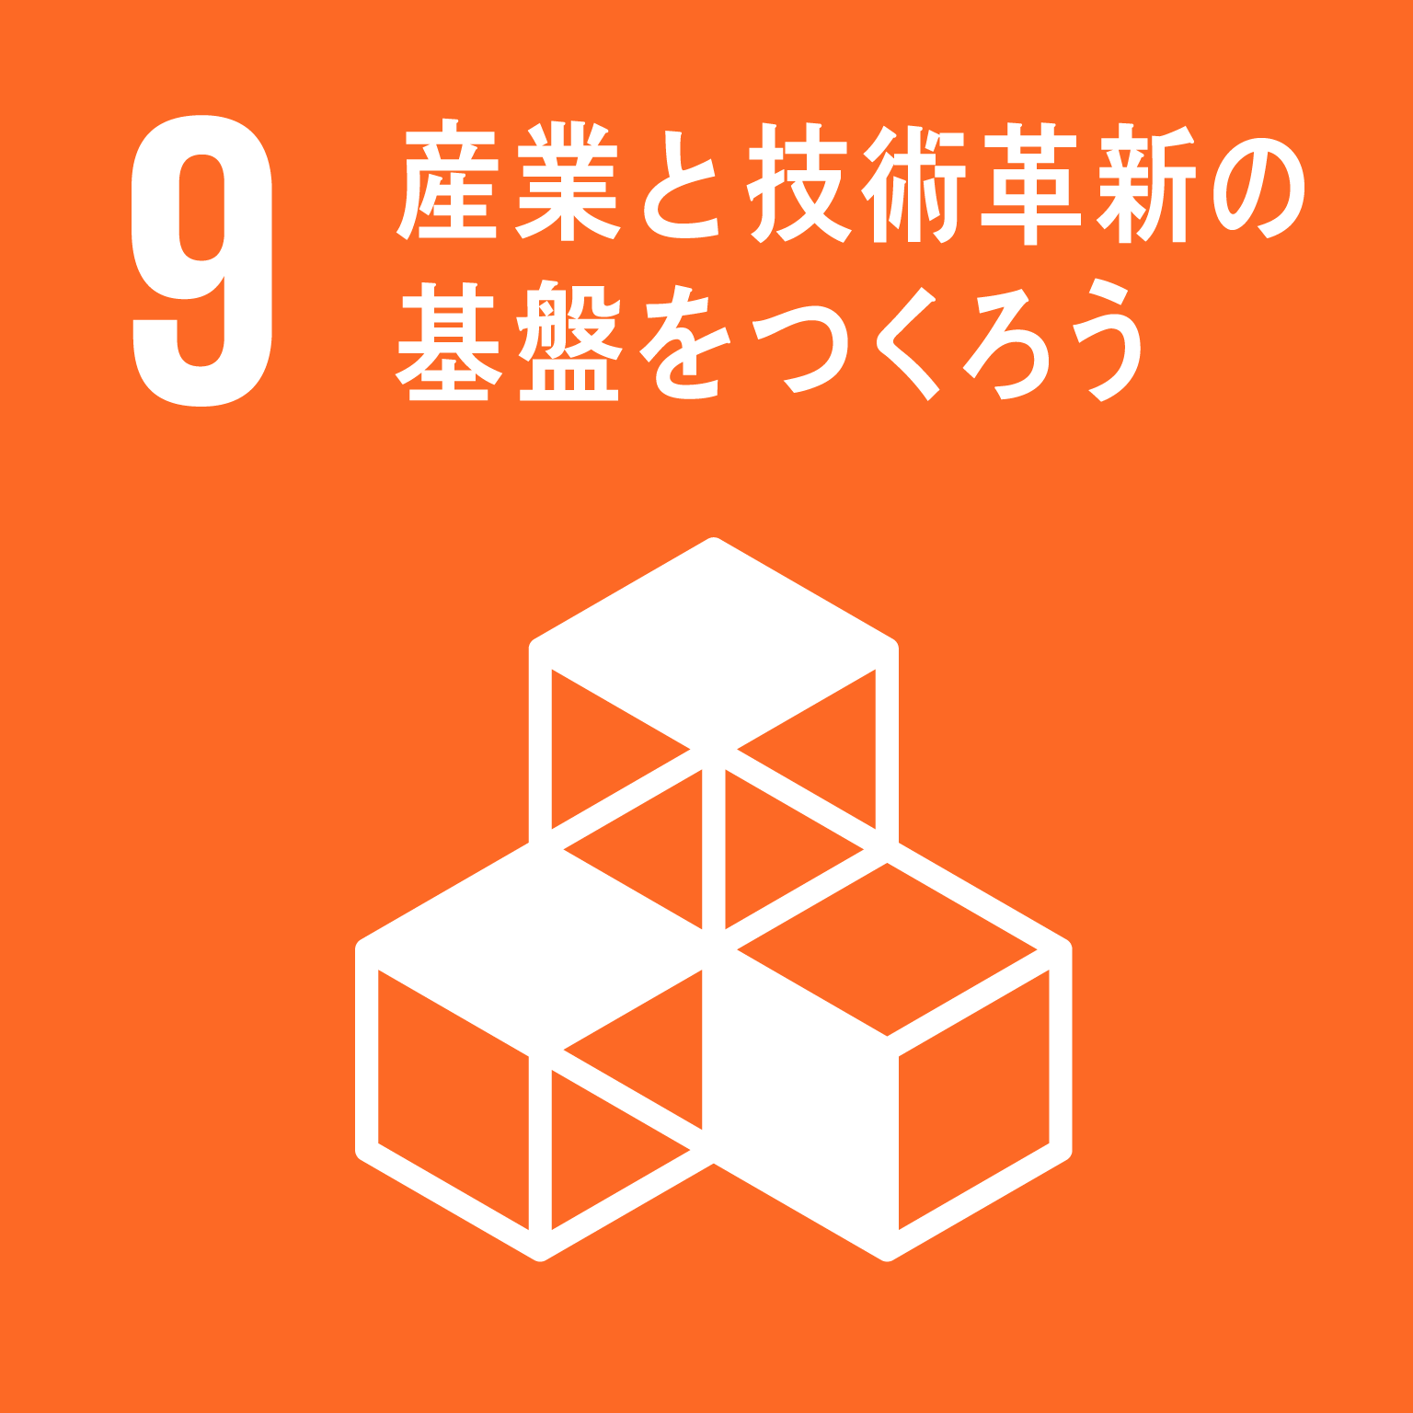 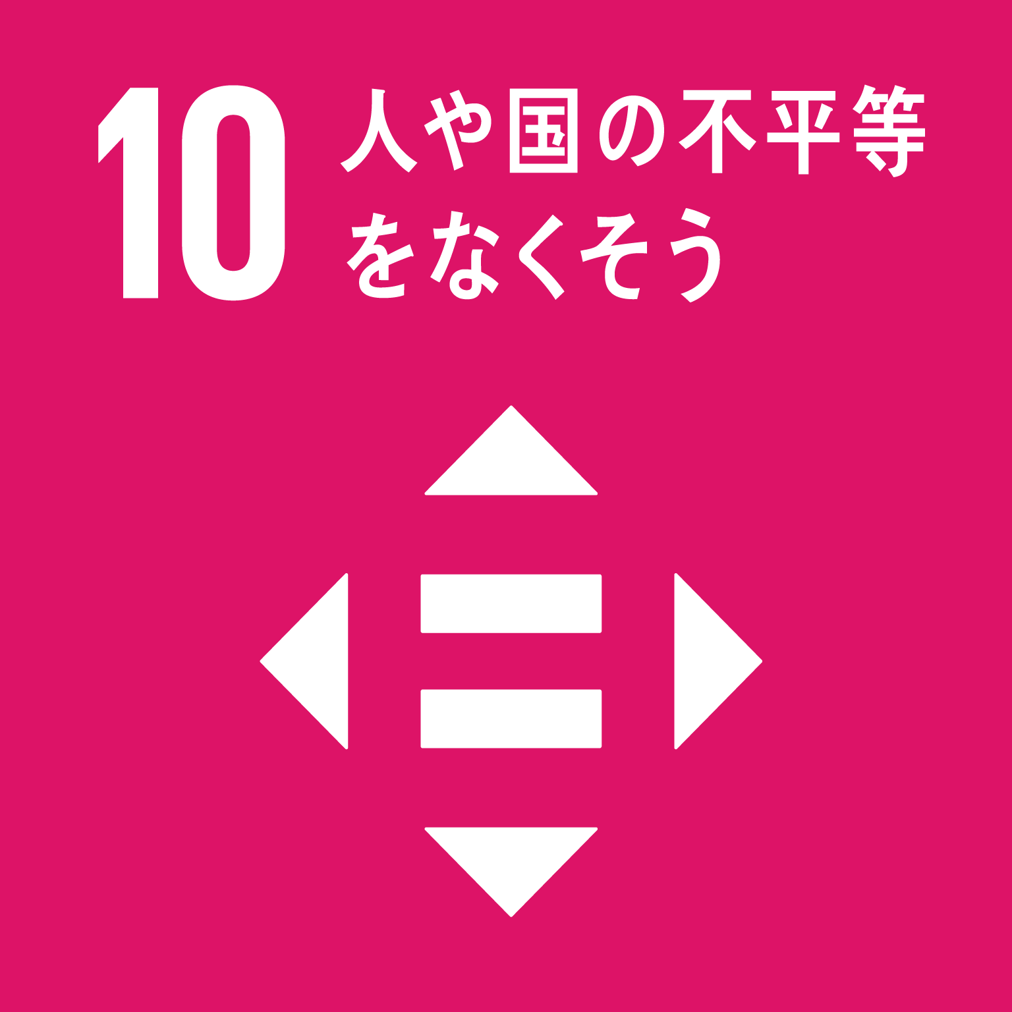 ⑥ 定住魅力・都市魅力を強化する | (1) 定住魅力の強化 | 41 | スマートシティ戦略推進事業 住民や地域が抱える具体的な課題に対し、公民共同により、先端技術を積極的に活用して住民が実感できるかたちで生活を変え、住民のQoL（生活の質）の向上や都市機能強化を図る。 | スマートシティ促進のためのワークショップ、セミナーの開催件数 | 10 | 件/年 | 25 | 件/年 | 250% | 67,078 | 80% | ・大阪府、府内43市町村、企業、大学、シビックテックなどが“大阪モデル”のスマートシティ実現のために設立した「大阪スマートシティパートナーズフォーラム」では、市町村課題の見える化ワークショップやプロジェクトの推進、スマートシティ推進のための各種セミナー、アイデアソンなどを開催し、市町村が抱える地域・社会課題の解決に向けた検討を進めることができた。 ・令和４年度は、本フォーラムを通じて各種プロジェクトの実証・実装に向けて、引き続きワークショップやセミナーなどを開催していく。 | 転出入状況 【2020年】 | ・転入状況 転入人数159,317人 主な転入元は近畿（41.1％）、東京圏（20.9％）、東海（9.3％） ・転出状況 転出人数145,935人 主な転出先は、近畿（37.3％）、東京圏（28.6％）、東海（8.5％）
 |  |  |  |  |  |  |  | (14 | 件/年)
＜関連する
SDGsの
ゴール＞
 |  |  |  |  | 大阪スマートシティパートナーズフォーラム参加会員数 | 400 | 社/ 団体 | 408 | 社/ 団体 | 102% | (89,225)
 |  |  |  |  |  |  |  | '(350 | 社/ 団体) |  |  |  |  |  |  | 〇転入超過率 （対全国） ⇒前年を上回る | 【2018年】 0.06％ | 【2020年】 0.16% | 【2021年】 0.07%
Ｒ３新規
 |  |  | 42 | リモートワークの推進 ～泉北ニュータウン地域におけるスマートシティ推進事業～ 【地方創生推進交付金活用事業】 ・ 泉北ニュータウン地域の住民の職住近接の実現、女性や高齢者の働く場づくりの提供のために、リモートワーク拠点の整備をする民間事業者等の経費の一部を補助し、泉北ニュータウン地域でのリモートワーク環境の拡大をめざす。 ・ 広域連携事業として、堺市と共同申請（堺市主管）し、広域連携事業としては、総事業費額30,126千円として実施。 | 本事業に関連する関連事業の企業拠点（事務所、研究所、サテライトオフィス等）進出数 | 2 | 件/年 | 3 | 件/年 | 150% | 259 | 3% | ・活動指標に掲げる企業拠点の進出数や新規雇用者数、実証プロジェクトの数は、全て目標を上回っており、泉北ニュータウン地域におけるリモートワークを含むスマートシティ化は、着実に推進されていると考える。また、補助事業者である南海電鉄株式会社は、補助期間における利用者ニーズや利用料金の割引キャンペーン等による検証を基に、現在も継続してリモートオフィス事業を実施している。 ・なお、本事業はリモートオフィスの利用に対する民間補助制度のため、年度途中において利用予測を精査し交付金の減額申請を実施。 10,126千円 → 1,000千円 ・期間内での利用実績は、当初、9カ月間で54,000時間（6,750人:8H利用）を想定していたが、補助事業の開始の遅れ及び、補助対象として整備されたリモートオフィスの件数が少なく、店舗の規模も小さかったことから、3カ月間で1,656時間と想定を大きく下回る結果となった。 ・今後は、補助事業者の検証によって示された課題や改善点、全体総括などの結果を活用し、府の財政負担を掛けずに、堺市の泉北ニュータウンにおけるリモートワーク推進を支援するとともに、民間リモートオフィス事業を運営する企業の郊外ニュータウンへの展開（ビジネスモデルの検討）に繋げる。 | 大阪府から東京圏への転出理由 【2018年度】 | 10代後半は、進学が男女とも50％前後。 20代前半は、就職が男性：55.1％、女性：41.9％ 男性は、転勤が20代後半から増え、50代以上で58.3％。 女性は、結婚が20代後半で40.7％、30代前半で32.9％。
 |  |  |  |  |  |  |  | （※R3新規事業のため 前年度実績なし） |  |  |  |  |  |  |  | ○転出超過率 （対東京圏） ⇒前年を下回る | 【2018年】 0.13％ | 【2020年】 0.10％ | 【2021年】 0.09％
 |  |  |  |  | 新規雇用者数（店舗や事業所等） | 10 | 人/年 | 10 | 人/年 | 100%
 |  |  |  |  |  |  |  | （※R3新規事業のため 前年度実績なし） |  |  | (10,126)
 |  |  |  |  | 実証プロジェクトの数 | 10 | 件/年 | 14 | 件/年 | 140%
 |  |  |  |  |  |  |  | （※R3新規事業のため 前年度実績なし）
Ｒ３新規
Ⅲ東西二極の一極としての社会経済構造の構築 | ⑥ 定住魅力・都市魅力を強化する | (2) 都市魅力の創出・発信 | 43 | 2025年日本国際博覧会 大阪パビリオン等出展事業【企業版ふるさと納税活用事業】 2025年大阪・関西万博は、大阪を世界にアピールする絶好の機会であり、世界に存在感を示すチャンスである。この機会に大阪・関西の強みを活かし、技術革新やビジネス拡大、人材交流、民間投資の拡大等、万博のレガシーとして大阪の成長と発展に繋がるパビリオン等出展を実施する。 | R２年度：出展参加基本構想策定 R３年度：出展基本計画策定 R４年度：建築設計 展示基本設計・催事基本計画策定 R５年度：建築工事、展示計画・制作、 運営調整、広報 R６年度：同上 R７年度：【大阪・関西万博 ４/13～10/13） パビリオンの運営 |  |  | R４年３月：出展基本計画策定 |  | ー | 246,072 | 100% | ・大阪・関西の経済発展に大きな効果が得られ、大阪の魅力を全世界に発信できる絶好の機会である2025年日本国際博覧会の成功に向けて、地元自治体として開催準備を着実に進めるとともに、大阪パビリオン出展に向け、2025年日本国際博覧会大阪パビリオン推進委員会総会を開催し、「2025年国際博覧会大阪パビリオン出展基本計画」を策定した（令和４年３月）。 ・大阪パビリオン出展基本計画に基づき、具体的な運営計画を策定するほか、建物の実施設計を行うとともに、資材発注などの建築工事に向けた準備を実施していく。 | 世界の都市総合力ランキング（文化・交流部門） ＜森財団＞ 【2021年】 | 20位（前年度21位） ※東京 4位、福岡 46位 | ○来阪外国人 旅行者数 ⇒1152.5万人※【入国制限解除から2年度の達成を目標とする】 ※新型コロナウイルス感染症発生前の水準（2019年実績）を上回ることを当面の目標とする。先行きの見通しづらい状況を踏まえ社会経済情勢等の変化に応じて、目標値、達成をめざす時期等について、必要に応じて柔軟に見直しを行っていく | 【2019年】 1152.5万人 |  | 【2020年】 131.6万人※2020年は1月～3月までの調査のみ。4月以降は調査が行われていない。
 |  |  |  |  |  |  |  |  |  |  | (246,072)
＜関連する
SDGsの
ゴール＞
Ｒ３新規
 |  |  | 44 | 大阪ショーケース機能強化及びSDGsの 実現に向けた観光推進・地域活性化事業 【地方創生推進交付金活用事業】 【企業版ふるさと納税活用事業】 過去5年間において、地域連携DMOである（公財）大阪観光局を中心として【受入環境の整備】【地域間の連携】【大阪のイメージの改善】を推進してきた結果、来阪観光客が増加する一方、オーバーツーリズムによる地域の疲弊や、地域持続性の損失という課題が顕在化した。 これらの課題を解決し、持続可能な観光を実現していくため、より広域での送客、誘客、消費を可能とするネットワークの構築や、超大型イベントにおけるショーケース機能、持続可能な観光を目標としたSDGsへの取組みを実施する。 広域連携事業として、大阪市と共同申請し、広域連携事業としては、総事業費額64,600千円として実施 | 大阪関西万博に向けたショーケース機能強化事業における消費額 | 194,300 | 万円/年 | 5,971 | 万円/年 | 3% | 32,600 | 100% | ・「ショーケース機能強化事業における消費額」や「食の交流事業」については、当初の見込みに比べて新型コロナウイルス感染症の影響が長引いたことにより目標値を大幅に下回る実績となったが、対面で実施する予定であった交流事業をオンラインで実施するなどしたほか、体験プログラムの造成、コンテンツの磨き上げや継続的な情報発信等、今後の事業実施に備えた取り組みを行った。 ・「ショーケース機能強化における新規ビジネス」については、アフターコロナにおけるインバウンドの再開を見据え、国内在住の海外ビジネス誌編集者等を招きファムトリップを実施。ファムトリップ参加者へのアンケートにより、今回造成したモデルコースは、海外だけでなく国内旅行者にも訴求するという結果となったことを受け、メインターゲットではない国内旅行者の獲得も視野に入れたコンテンツの磨き上げを行った。 ・今後も引き続き新型コロナウイルス感染症による影響が想定されるものの、国内を中心に観光需要が回復しつつあることから、インバウンドの動向を踏まえた海外プロモーションを進めていく。併せて、令和3年度に取り組んだ内容を活かしつつ効果的に国内プロモーションを展開することで、目標達成に向け取り組んでいく。
 |  |  |  |  |  |  |  | （※R3新規事業のため 前年度実績なし）
 |  |  |  |  | 大阪関西万博に向けたショーケース機能強化事業における新規ビジネス件数 | 10 | 件/年 | 10 | 件/年 | 100%
 |  |  |  |  |  |  |  | （※R3新規事業のため 前年度実績なし） |  |  | (32,600)
 |  |  |  |  | 大阪関西万博に向けたSDGｓ対策における食の交流事業件数 | 50 | 件/年 | 0 | 件/年 | 0%
 |  |  |  |  |  |  |  | （※R3新規事業のため 前年度実績なし）
Ｒ３新規
 |  |  | 45 | 御堂筋イルミネーション事業 【企業版ふるさと納税活用事業】 御堂筋のイチョウ並木を装飾し、インパクトある光空間を創出する御堂筋イルミネーションを実施することにより、大阪の都市魅力の向上を図り、大阪への誘客につなげる。 | 御堂筋 イルミネーション 来場者数 | 347 | 万人/年 | 439 | 万人/年 | 127% | 223,420 | 98% | ・新型コロナウイルス感染症対応地方創生臨時交付金を活用し、御堂筋イルミネーション2021を実施。令和3年度も「希望の光」をテーマに、梅田から難波までの全長約4㎞を複数の区間に分け、各エリアの特徴を表現する6色のカラーを設定し、イルミネーションで彩った。 ・令和3年度の新コンテンツとして、御堂筋近隣の小学校の子ども参加型プロジェクト「こどもぎゃらりー」を実施し、明るい未来がくるよう願いを込めて、子どもたちがペイントした虎張子を樹木に設置した。 ・こうした取り組みの結果、令和2年度から来場者数は大きく増加した。（来場者数：約439万人（R2比+26％） 令和4年度も「希望の光」をテーマとし、中央エリアを中心に明るさや色彩の変化など、よりインパクトある光空間を創出することで、大阪の都市魅力の向上を図る。
 |  |  |  |  |  |  |  | (347） | 人/年) |  | (226,952)
Ｒ３新規
 |  |  | 46 | 大阪ミュージアム推進事業 【企業版ふるさと納税活用事業】 歴史的なまちなみや豊かなみどり・自然など、府内各地の魅力的な地域資源を発掘・再発見し、磨き・際立たせ、結びつけることで、大阪のまちの魅力を国内外に発信する。 | 自分の住んでいる 地域に愛着を感じて いる府民割合 | 75 | ％/年 | 75 | ％/年 | 100% | 17,754 | 65% | ・令和3年度地域魅力発信事業として観光ガイドブック「DISCOVEROSAKA」のリニューアルやWEB版の作成、オンラインイベントを実施。冊子10000部作成し、年度内で配架した。オンラインイベントではおみくじ9238回、フォトコン192名の参加があった。令和4年度は冊子、WEBサイトを活用した情報発信を行うとともに、インバウンドや2025大阪・関西万博を見据え、令和3年度に制作した観光ガイドブック「DISCOVER OSAKA」の多言語化（英・韓・繁・簡）により外国人向けのPRを実施する。 ・大阪ミュージアムホームページで情報発信を行った。(閲覧数:月平均約3.2万件[R2比＋41%])令和4年度はホームページ改修の検討、閲覧数の増加を目指した情報発信を実施。 ・R３年度予算執行率が低い理由は、新型コロナウイルス感染症の影響により、当初予定の企業の新規開拓先への営業活動が実施できず、ミュージアム基金への積立てが行えなかったため。 ※企業版ふるさと納税活用事業（令和3年度受領額：5,905,494円） |  |  | ○日本人延べ宿泊者数（大阪） ⇒2,950万人泊※【2022年の達成を目標とする】 ※新型コロナウイルス感染症発生前の水準（2019年実績）を上回ることを当面の目標とする。先行きの見通しづらい状況を踏まえ社会経済情勢等の変化に応じて、目標値、達成をめざす時期等について、必要に応じて柔軟に見直しを行っていく | 【2019年】 2,950万人 | 【2020年】 1,649万人 | 【2021年】 1,754万人
 |  |  |  |  |  |  |  | (73 | %/年) |  | (27,490)
Ｒ３新規
 |  |  | 47 | スーパーシティ推進事業 「うめきた２期地区」と「夢洲地区」で最先端技術を活用し規制改革を伴う複数分野のスマート化の取組を実装し、未来の暮らしを先行実現する「まるごと未来都市＝スーパーシティ」形成に向けた基本構想策定のために調査・検討等を行う。 | スーパーシティ 基本構想の策定 | スーパーシティ 基本構想の策定 |  | 国のスーパーシティ指定スケジュールに遅れが生じ、令和３年度内に区域指定に至らず、基本構想の策定に着手できなかった。 |  | ー | 1,730 | 6% | ・令和３年度は国のスーパーシティ指定スケジュールに遅れが生じ、年度内に区域指定に至らず、基本構想の策定に着手できなかった。 ・令和４年度は、大阪市の区域が国によるスーパーシティ型国家戦略特別区域の指定を受けた（４月）ため、基本構想策定のための調査・検討等を行う。
 |  |  |  |  |  |  |  |  |  |  | (28,000)
 |  |  | 48 | 観光地域づくりと「大阪の食」による魅力創出・発信事業 （再掲） 【地方創生推進交付金活用事業】 | インフラツーリズム の認知度 | 5 | ％/年 | 0 | ％/年 | 0% | ー | ー | ・令和3年度においても新型コロナ感染拡大の状況から、インフラツーリズムの開催の見込みが立たたず、実施できなかった。 ・令和４年度は、インフラツーリズムを実施予定であるため認知度について計測予定である。
 |  |  |  |  |  |  |  | (5 | ％/年)
 |  |  | 49 | 広域サイクルルート連携事業 【企業版ふるさと納税活用事業】 2025年の大阪・関西万博に向けて、内外から多くの人を呼び込み、さらに交流が促進されるよう、自転車を活用した広域連携型まちづくりを推進する。 | 連携地点における 自転車通行量 | 2,980 | 台 | 2,895 | 台 | 97% | 3,600 | 90% | ・令和３年度事業では、広域的なサイクルルート形成に向けて関係自治体や団体と連携会議を実施するとともに、大和川沿川の市町で開催されるイベントと連携した大和川サイクル月間の実施や既存サイクリングマップのアプリ化により利便性の向上を図ったことで、活動指標を達成することができた。 ・令和４年度は大和川サイクル月間における沿川地域の拡大や淀川沿川の地域資源を活用し、引続き2025年の大阪・関西万博に向けて内外から多くの人を呼び込み、さらに交流が促進されるよう、自転車を活用した広域連携型まちづくりを推進する。
 |  |  |  |  |  |  |  | (2,977 | 台) |  | (3,984)
 |  |  | 50 | 公園都市緑化振興事業 【企業版ふるさと納税活用事業】 企業や府民等からの寄附を活用し、みどりの風を感じるネットワークを形成するために民有地緑化を支援するとともに、道路等の公共用地において樹木の植栽・更新等を実施し、都市緑化を推進する。 | 緑化活動支援 の件数 | 3 | 件/年 | 2 | 件/年 | 67% | 1,656 | 95% | ・緑化活動支援を2か所において実施。活動指標の目標達成率は67％と７割を下回っているが、予算執行率は95％と9割以上であった。民有地緑化を行う事業者におけるコロナ禍の影響による事業の優先順位などから、応募してきた事業者が少なかったことが主な要因。 ・寄付樹木の植栽は、46本を実施。活動指標の目標達成率は92%、予算執行率は88%。 ・令和4年度は、府HP等により事業内容の周知を行うだけでなく、府内市町村との連携をより一層図り広く周知を図るだけでなく、不動産開発事業者、マンション管理組合や社会福祉法人などの民間団体等への訪問等により、事業内容をさらに広く周知して応募件数増加を目指す。
 |  |  |  |  |  |  |  | (3 | 件/年) |  | (1,750)
 |  |  |  |  | 寄附樹木の 植栽本数 | 50 | 本/年 | 46 | 本/年 | 92% | 1,320 | 88%
 |  |  |  |  |  |  |  | (50 | 本/年) |  | (1,500)

